TREND - Viking (скрутка)
c 12.08 по 18.08.2026 г.
МАТРАСЫ VIKING (ВИКИНГ) - ШВЕДСКОЕ КАЧЕСТВО, ДОСТУПНЫЕ ЦЕНЫ И КОМПАКТНАЯ УПАКОВКА ВАЖНО! Матрасы изготавливаются только в стандартных размерах согласно прайс-листа.
Информация о коллекции | https://disk.yandex.ru/d/OmM-6yawo40Xeg
Agvid (Агвид) двойное сложение + скрутка | Состав | Наименование МЦ | Размер |  | Розничная цена до скидки | Скидка роз. | Розничная цена | Оптовая цена
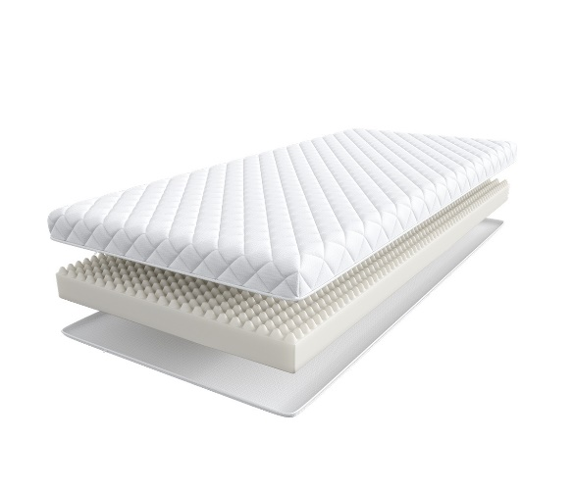
 | Доступны к заказу на каждый размер с учетом кратности 2 шт. '1. Жаккард, стеганый на синтепоне 2. Пена с массажным эффектом h ≈ 9 см max нагрузка: 110 кг расширенная гарантия: 3 года жесткость: средняя тип матраса: односторонний | Матрас 160*080 Viking Agvid | 160 | 80 | 6,236 | 10% | 5,612 | 4,010
 |  | Матрас 180*080 Viking Agvid | 180 | 80 | 6,933 | 10% | 6,240 | 4,508
 |  | Матрас 200*080 Viking Agvid | 190, 200 | 80 | 6,938 | 10% | 6,244 | 4,508
 |  | Матрас 200*090 Viking Agvid |  | 90 | 7,608 | 10% | 6,847 | 4,973
 |  | Матрас 200*120 Viking Agvid |  | 120 | 10,150 | 10% | 9,135 | 6,573
 |  | Матрас 200*140 Viking Agvid |  | 140 | 11,751 | 10% | 10,576 | 7,006
 |  | Матрас 200*160 Viking Agvid |  | 160 | 12,522 | 10% | 11,270 | 8,301
 |  | Матрас 200*180 Viking Agvid |  | 180 | 14,449 | 10% | 13,004 | 9,029
Ragnar (Рагнар) скрутка | Состав | Наименование МЦ | Размер |  | Розничная цена до скидки | Скидка роз. | Розничная цена | Оптовая цена
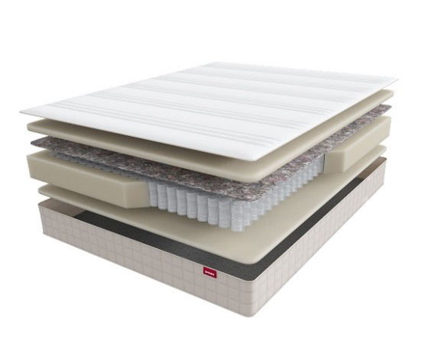
 | 1. Жаккард, стеганый на синтепоне 2. Упругая пена 3. Войлок 4. Пружинная система Pocket Аnatomic Hard 5. Усиление по периметру 6. Упругая пена h ≈ 23 см кол-во пружин на спальное место: 500 max нагрузка: 150 кг расширенная гарантия: 10 лет жесткость: высокая тип матраса: односторонний | Матрас 200*080 Viking Ragnar | 190, 200 | 80 | 25,459 | 13% | 22,149 | 12,715
 |  | Матрас 200*090 Viking Ragnar |  | 90 | 27,590 | 13% | 24,003 | 13,774
 |  | Матрас 200*120 Viking Ragnar |  | 120 | 35,279 | 13% | 30,693 | 17,614
 |  | Матрас 200*140 Viking Ragnar |  | 140 | 39,271 | 13% | 34,166 | 19,607
 |  | Матрас 200*160 Viking Ragnar |  | 160 | 42,458 | 13% | 36,938 | 21,198
 |  | Матрас 200*180 Viking Ragnar |  | 180 | 47,768 | 13% | 41,558 | 23,847
1. Допустимое отклонение в габаритах матраса (ШхГхВ) +/- 1,5 см
2. Гарантия по ТУ: 18 мес.
3. Декларация по ссылке | https://disk.yandex.ru/d/-aW-HO6h1tjeGA

почта для приёма заказов | хххх@ххх.ru
номер телефона службы сервиса | 8800

TREND
c 12.08 по 18.08.2026 г.
МАТРАСЫ TREND (ТРЕНД) - ЭТО КОЛЛЕКЦИЯ ИЗ САМЫХ ПОПУЛЯРНЫХ МАТРАСОВ
Информация о коллекции | https://disk.yandex.ru/d/OmM-6yawo40Xeg
Roll (Ролл) скрутка | Состав | Наименование МЦ | Размер |  | Розничная цена до скидки | Скидка роз. | Розничная цена | Оптовая цена
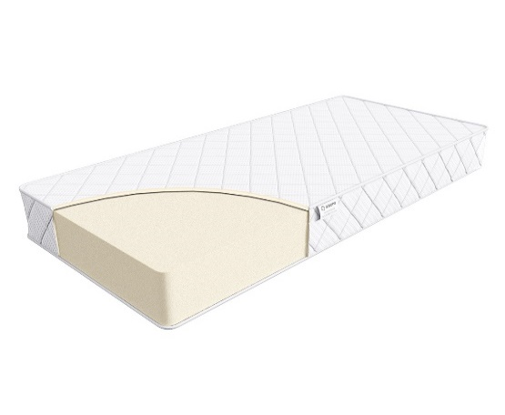
 | 1. Жаккард, стеганый на синтепоне 2. Высокоэластичная пена h ≈ 16 см max нагрузка: 110 кг расширенная гарантия: 36 месяцев жесткость: ниже средней тип матраса: двусторонний Матрасы с длиной свыше 200 см и/или шириной свыше 180 см поставляются в нескрученном виде | Матрас 200*080 Trend Roll | Длина 190, 200 | 80 | 26065 | 46% | 14,179 | 7,557
 |  | Матрас 200*090 Trend Roll |  | 90 | 28688 | 46% | 15,606 | 8,311
 |  | Матрас 200*120 Trend Roll |  | 120 | 39131 | 46% | 21,287 | 11,336
 |  | Матрас 200*140 Trend Roll |  | 140 | 41742 | 46% | 22,708 | 12,095
 |  | Матрас 200*160 Trend Roll |  | 160 | 43485 | 46% | 23,656 | 12,615
 |  | Матрас 200*180 Trend Roll |  | 180 | 56540 | 46% | 30,758 | 16,381
 |  | Матрас 200*200 Trend Roll |  | 200 | 65245 | 46% | 35,493 | 18,905
Flat (Флэт) | Состав | Наименование МЦ | Размер |  | Розничная цена до скидки | Скидка роз. | Розничная цена | Оптовая цена
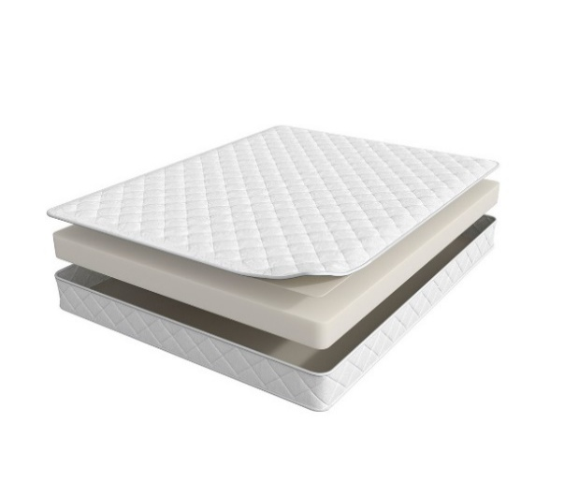
 | 1. Жаккард, стеганый на синтепоне 2. Высокоэластичная пена h ≈ 14 см max нагрузка: 110 кг расширенная гарантия: 36 месяцев жесткость: средняя тип матраса: двусторонний Матрасы поставляются в нескрученном виде | Матрас 200*080 Trend Flat | Длина 190, 200 | 80 | 14714 | 47% | 7,843 | 6,554
 |  | Матрас 200*090 Trend Flat |  | 90 | 16350 | 47% | 8,715 | 7,012
 |  | Матрас 200*120 Trend Flat |  | 120 | 21909 | 47% | 11,677 | 9,289
 |  | Матрас 200*140 Trend Flat |  | 140 | 25178 | 47% | 13,420 | 10,015
 |  | Матрас 200*160 Trend Flat |  | 160 | 28480 | 47% | 15,180 | 11,201
 |  | Матрас 200*180 Trend Flat |  | 180 | 32046 | 47% | 17,081 | 12,382
 |  | Матрас 200*200 Trend Flat |  | 200 | 35479 | 47% | 18,910 | 14,204
Mini (Мини) | Состав | Наименование МЦ | Размер |  | Розничная цена до скидки | Скидка роз. | Розничная цена | Оптовая цена
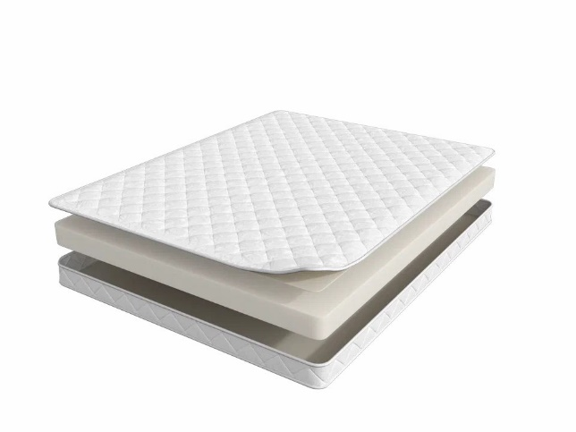
 | 1. Жаккард, стеганый на синтепоне 2. Высокоэластичная пена h ≈ 10 см max нагрузка: 110 кг расширенная гарантия: 36 месяцев жесткость: средняя тип матраса: двусторонний Матрасы поставляются в нескрученном виде | Матрас 200*080 Trend Mini | Длина 190, 200 | 80 | 10788 | 47% | 5,750 | 5,008
 |  | Матрас 200*090 Trend Mini |  | 90 | 11771 | 47% | 6,274 | 5,462
 |  | Матрас 200*120 Trend Mini |  | 120 | 16185 | 47% | 8,627 | 7,538
 |  | Матрас 200*140 Trend Mini |  | 140 | 18313 | 47% | 9,761 | 8,469
 |  | Матрас 200*160 Trend Mini |  | 160 | 20109 | 47% | 10,718 | 9,104
 |  | Матрас 200*180 Trend Mini |  | 180 | 22401 | 47% | 11,940 | 10,381
 |  | Матрас 200*200 Trend Mini |  | 200 | 25178 | 47% | 13,420 | 11,656
1. Допустимое отклонение в габаритах матраса (ШхГхВ) +/- 1,5 см
2. Гарантия по ТУ: 18 мес.
3. Декларация по ссылке | https://disk.yandex.ru/d/-aW-HO6h1tjeGA

почта для приёма заказов | хххх@ххх.ru
номер телефона службы сервиса | 8800

TREND - Supremo
c 12.08 по 18.08.2026 г.
Supremo (Супремо) - ВЫНОСЛИВЫЙ АНАТОМИЧЕСКИЙ МАТРАС Рисунок стежки на матрасе отличается в зависимости от производственной площадки
Информация о коллекции | https://disk.yandex.ru/d/vNFyX1ZmGHNw1g
Supremo (Супремо) | Состав | Наименование МЦ | Размер |  | Розничная цена до скидки | Скидка роз. | Розничная цена | Оптовая цена
 | 1. Система комфортности BioSleep 2. Высокоэластичная пена 3. Натуральный лён 4. 5-ти зональный пружинный блок Multipocket 5. Натуральный лён 6. Инновационный материал BICOCOS 7. Усиление по периметру h ≈ 22 см max нагрузка: 140 кг расширенная гарантия: 25 лет жесткость: средняя / высокая тип матраса: разносторонний | Матрас 200*080 Supremo | Длина 190, 200 | 80 | 37419 | 53% | 17,699 | 11,090
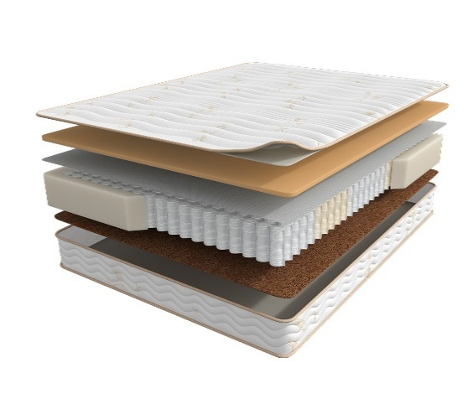
 |  | Матрас 200*090 Supremo |  | 90 | 40816 | 53% | 19,306 | 12,081
 |  | Матрас 200*120 Supremo |  | 120 | 53655 | 53% | 25,379 | 15,760
 |  | Матрас 200*140 Supremo |  | 140 | 59439 | 53% | 28,115 | 17,451
 |  | Матрас 200*160 Supremo |  | 160 | 67326 | 53% | 31,845 | 19,735
 |  | Матрас 200*180 Supremo |  | 180 | 73296 | 53% | 34,669 | 21,453
 |  | Матрас 200*200 Supremo |  | 200 | 81134 | 53% | 38,376 | 23,723
1. Допустимое отклонение в габаритах матраса (ШхГхВ) +/- 1,5 см
2. Гарантия по ТУ: 18 мес.
3. Декларация по ссылке | https://disk.yandex.ru/d/-aW-HO6h1tjeGA
4. Расширенная гарантия действует при покупке с чехлом
5. Матрасы доступны в нестандартных размерах. Более подробную информацию смотреть в инструкции по нестандартам.
почта для приёма заказов | хххх@ххх.ru
номер телефона службы сервиса | 8800

TREND - SOUL
c 12.08 по 18.08.2026 г.
МАТРАСЫ S.O.U.L (СОУЛ) - ЭТО ДОСТУПНАЯ РОСКОШЬ В ТВОЕЙ ЖИЗНИ
Информация о коллекции | https://disk.yandex.ru/d/I0rbUVPEsedfYA
Fines (Файнс) | Состав | Наименование МЦ | Размер |  | Розничная цена до скидки | Скидка роз. | Розничная цена | Оптовая цена
 | 1. Велюр, стеганый на синтепоне и высокоэластичной пене 2. Высокоэластичная пена с микромассажным эффектом 3. Войлок 4. 7-ми зональная пружинная система MultiPocket 15 см 5. BICOCOS 6. Трикотаж в стежке в высокоэластичной пеной 7. Усиление по периметру h ≈ 24 см max нагрузка: 140 кг расширенная гарантия: 25 лет жесткость: ниже средней/выше средней тип матраса: разносторонний | Матрас 200*080 Soul Fines | Длина 190, 200 | 80 | 29485 | 16% | 24,767 | 13,689
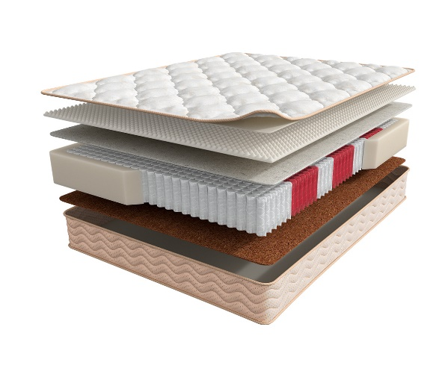
 |  | Матрас 200*090 Soul Fines |  | 90 | 32249 | 16% | 27,089 | 14,961
 |  | Матрас 200*120 Soul Fines |  | 120 | 42119 | 16% | 35,380 | 19,547
 |  | Матрас 200*140 Soul Fines |  | 140 | 47107 | 16% | 39,570 | 21,866
 |  | Матрас 200*160 Soul Fines |  | 160 | 53615 | 16% | 45,037 | 24,692
 |  | Матрас 200*180 Soul Fines |  | 180 | 58075 | 16% | 48,783 | 26,959
 |  | Матрас 200*200 Soul Fines |  | 200 | 65186 | 16% | 54,756 | 30,271
Norma (Норма) | Состав | Наименование МЦ | Размер |  | Розничная цена до скидки | Скидка роз. | Розничная цена | Оптовая цена
 | 1. Велюр, стеганый на синтепоне и высокоэластичной пене 2. Высокоэластичная пена 3. Кокосовая плита 4. 7-ми зональная пружинная система MultiPocket 15 см 5. BICOCOS 6. Трикотаж в стежке в высокоэластичной пеной 7. Усиление по периметру h ≈ 25 см max нагрузка: 140 кг расширенная гарантия: 25 лет жесткость: средняя/выше средней тип матраса: разносторонний | Матрас 200*080 Soul Norma | Длина 190, 200 | 80 | 29095 | 20% | 23,276 | 15,524
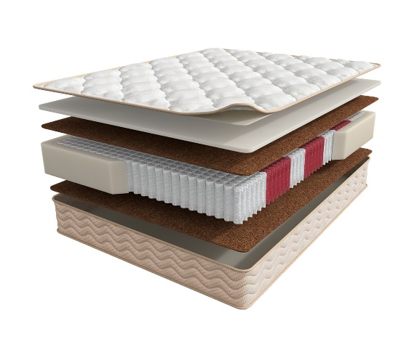
 |  | Матрас 200*090 Soul Norma |  | 90 | 32058 | 20% | 25,646 | 17,119
 |  | Матрас 200*120 Soul Norma |  | 120 | 42031 | 20% | 33,625 | 22,428
 |  | Матрас 200*140 Soul Norma |  | 140 | 47300 | 20% | 37,840 | 25,248
 |  | Матрас 200*160 Soul Norma |  | 160 | 53089 | 20% | 42,471 | 28,367
 |  | Матрас 200*180 Soul Norma |  | 180 | 59202 | 20% | 47,362 | 31,609
 |  | Матрас 200*200 Soul Norma |  | 200 | 65250 | 20% | 52,200 | 34,833
1. Допустимое отклонение в габаритах матраса (ШхГхВ) +/- 1,5 см
2. Гарантия по ТУ: 18 мес.
3. Декларация по ссылке | https://disk.yandex.ru/d/-aW-HO6h1tjeGA
4. Расширенная гарантия действует при покупке с чехлом
5. Матрасы доступны в нестандартных размерах. Более подробную информацию смотреть в инструкции по нестандартам.
почта для приёма заказов | хххх@ххх.ru
номер телефона службы сервиса | 8800

Moms Love
c 12.08 по 18.08.2026 г.
МАТРАСЫ MOM'S LOVE (МАМС ЛАВ)- КОЛЛЕКЦИЯ ДЕТСКИХ МАТРАСОВ
Информация о коллекции | https://disk.yandex.ru/d/shVKEMDBNOZjvw
Baby (Бэйби) | Состав | Наименование МЦ | Размер |  | Розничная цена до скидки | Скидка роз. | Розничная цена | Оптовая цена
 | 1. Натуральный хлопковый чехол, стеганый на полиэфирном волокне 2. Безопасный материал Periotek® Form h ≈ 7 см max нагрузка: 60 кг расширенная гарантия: 36 месяцев жесткость: выше средней тип матраса: односторонний | Матрас 120*060 Mom's Love Baby | 120 | 60 | 6,925 | 31% | 4,778 | 3,175
 |  | Матрас 120*065 Mom's Love Baby | 120 | 65 | 9,426 | 31% | 6,504 | 4,314
 |  | Матрас 125*065 Mom's Love Baby | 125 | 65 | 9,426 | 31% | 6,504 | 4,314
 |  | Матрас 140*070 Mom's Love Baby | 140 | 70 | 10,523 | 31% | 7,261 | 4,823
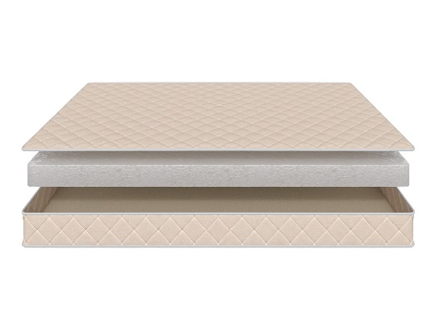
 |  | Матрас 145*060 Mom's Love Baby | 145 | 60 | 10,336 | 31% | 7,132 | 4,738
 |  | Матрас 150*060 Mom's Love Baby | 150 | 60 | 10,336 | 31% | 7,132 | 4,738
 |  | Матрас 160*070 Mom's Love Baby | 160 | 70 | 10,646 | 31% | 7,346 | 4,877
 |  | Матрас 175*075 Mom's Love Baby | 175 | 75 | 10,956 | 31% | 7,560 | 5,030
 |  | Матрас 160*080 Mom's Love Baby Матрас 180*080 Mom's Love Baby | 160 180 | 80 | 11,266 | 31% | 7,774 | 5,168
 |  | Матрас 180*090 Mom's Love Baby | 180 | 90 | 12,486 | 31% | 8,615 | 5,723
 |  | Матрас 190*080 Mom's Love Baby Матрас 195*080 Mom's Love Baby Матрас 200*080 Mom's Love Baby | 190 195 200 | 80 | 11,349 | 31% | 7,831 | 5,201
 |  | Матрас 190*090 Mom's Love Baby Матрас 195*090 Mom's Love Baby Матрас 200*090 Mom's Love Baby | 190 195 200 | 90 | 12,569 | 31% | 8,673 | 5,760
Young (Янг) | Состав | Наименование МЦ | Размер |  | Розничная цена до скидки | Скидка роз. | Розничная цена | Оптовая цена
 | 1. Натуральный хлопковый чехол, стеганый на полиэфирном волокне 2. Пена AirFoam Technology 3. Войлок 4. Пружинная система Mini Pocket h-7,5 cm 5. Усиление по периметру h ≈ 13 см max нагрузка: 90 кг расширенная гарантия: 36 месяцев жесткость: средняя тип матраса: двусторонний | Матрас 120*060 Mom's Love Young | 120 | 60 | 11,908 | 31% | 8,217 | 5,309
 |  | Матрас 120*065 Mom's Love Young | 120 | 65 | 12,713 | 31% | 8,772 | 5,670
 |  | Матрас 125*065 Mom's Love Young | 125 | 65 | 12,713 | 31% | 8,772 | 5,670
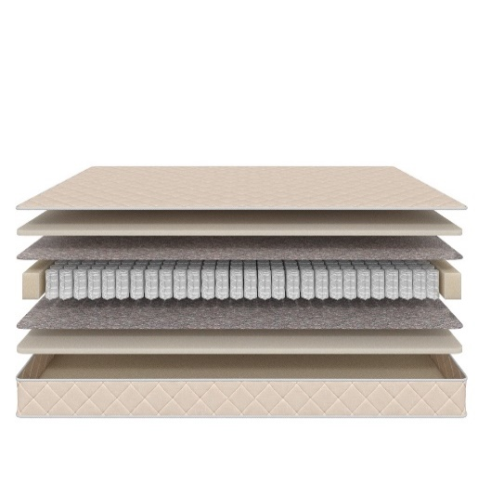
 |  | Матрас 140*070 Mom's Love Young | 140 | 70 | 14,988 | 31% | 10,342 | 6,674
 |  | Матрас 145*060 Mom's Love Young | 145 | 60 | 13,913 | 31% | 9,600 | 6,197
 |  | Матрас 150*060 Mom's Love Young | 150 | 60 | 13,913 | 31% | 9,600 | 6,197
 |  | Матрас 160*070 Mom's Love Young | 160 | 70 | 16,145 | 31% | 11,140 | 7,193
 |  | Матрас 175*075 Mom's Love Young | 175 | 75 | 18,130 | 31% | 12,510 | 8,079
 |  | Матрас 160*080 Mom's Love Young Матрас 180*080 Mom's Love Young | 160 180 | 80 | 19,556 | 31% | 13,494 | 8,716
 |  | Матрас 180*090 Mom's Love Young | 180 | 90 | 21,830 | 31% | 15,063 | 9,728
 |  | Матрас 190*080 Mom's Love Young Матрас 195*080 Mom's Love Young Матрас 200*080 Mom's Love Young | 190 195 200 | 80 | 20,280 | 31% | 13,993 | 9,034
 |  | Матрас 190*090 Mom's Love Young Матрас 195*090 Mom's Love Young Матрас 200*090 Mom's Love Young | 190 195 200 | 90 | 22,678 | 31% | 15,648 | 10,102
Junior (Джуниор) | Состав | Наименование МЦ | Размер |  | Розничная цена до скидки | Скидка роз. | Розничная цена | Оптовая цена
 | 1. Натуральный хлопковый чехол, стеганый на полиэфирном волокне 2. Кокосовая плита 3. Пружинная система Mini Pocket h-7,5 cm 4. Усиление по периметру h ≈ 12 см max нагрузка: 90 кг расширенная гарантия: 36 месяцев жесткость: выше средней тип матраса: двусторонний | Матрас 120*060 Mom's Love Junior | 120 | 60 | 10,833 | 31% | 7,475 | 4,825
 |  | Матрас 120*065 Mom's Love Junior | 120 | 65 | 12,259 | 31% | 8,459 | 5,466
 |  | Матрас 125*065 Mom's Love Junior | 125 | 65 | 12,259 | 31% | 8,459 | 5,466
 |  | Матрас 140*070 Mom's Love Junior | 140 | 70 | 13,499 | 31% | 9,314 | 6,018
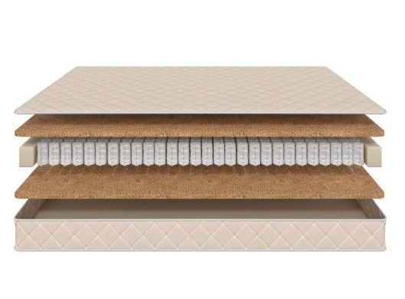
 |  | Матрас 145*060 Mom's Love Junior | 145 | 60 | 12,320 | 31% | 8,501 | 5,493
 |  | Матрас 150*060 Mom's Love Junior | 150 | 60 | 12,320 | 31% | 8,501 | 5,493
 |  | Матрас 160*070 Mom's Love Junior | 160 | 70 | 14,348 | 31% | 9,900 | 6,392
 |  | Матрас 175*075 Mom's Love Junior | 175 | 75 | 16,166 | 31% | 11,155 | 7,209
 |  | Матрас 160*080 Mom's Love Junior Матрас 180*080 Mom's Love Junior | 160 180 | 80 | 17,324 | 31% | 11,954 | 7,716
 |  | Матрас 180*090 Mom's Love Junior | 180 | 90 | 19,349 | 31% | 13,351 | 8,615
 |  | Матрас 190*080 Mom's Love Junior Матрас 195*080 Mom's Love Junior Матрас 200*080 Mom's Love Junior | 190 195 200 | 80 | 18,068 | 31% | 12,467 | 8,041
 |  | Матрас 190*090 Mom's Love Junior Матрас 195*090 Mom's Love Junior Матрас 200*090 Mom's Love Junior | 190 195 200 | 90 | 20,196 | 31% | 13,935 | 8,994
Teenager (Тинэйджер) | Состав | Наименование МЦ | Размер |  | Розничная цена до скидки | Скидка роз. | Розничная цена | Оптовая цена
 | 1. Натуральный хлопковый чехол, стеганый на полиэфирном волокне 2. Кокосовая плита 3. Пружинная система Pocket h-12 cm 4. Усиление по периметру h ≈ 15 см max нагрузка: 90 кг расширенная гарантия: 36 месяцев жесткость: выше средней тип матраса: двусторонний | Матрас 120*060 Mom's Love Teenager | 120 | 60 | 12,341 | 31% | 8,515 | 5,503
 |  | Матрас 120*065 Mom's Love Teenager | 120 | 65 | 14,140 | 31% | 9,757 | 6,292
 |  | Матрас 125*065 Mom's Love Teenager | 125 | 65 | 14,140 | 31% | 9,757 | 6,292
 |  | Матрас 140*070 Mom's Love Teenager | 140 | 70 | 15,608 | 31% | 10,770 | 6,951
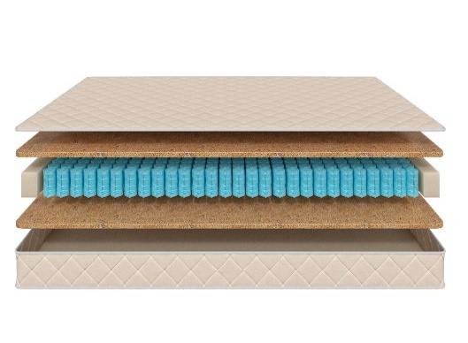
 |  | Матрас 145*060 Mom's Love Teenager | 145 | 60 | 14,284 | 31% | 9,856 | 6,368
 |  | Матрас 150*060 Mom's Love Teenager | 150 | 60 | 14,284 | 31% | 9,856 | 6,368
 |  | Матрас 160*070 Mom's Love Teenager | 160 | 70 | 16,828 | 31% | 11,611 | 7,491
 |  | Матрас 175*075 Mom's Love Teenager | 175 | 75 | 19,163 | 31% | 13,222 | 8,539
 |  | Матрас 160*080 Mom's Love Teenager Матрас 180*080 Mom's Love Teenager | 160 180 | 80 | 19,906 | 31% | 13,735 | 8,864
 |  | Матрас 180*090 Mom's Love Teenager | 180 | 90 | 21,168 | 31% | 14,606 | 9,431
 |  | Матрас 190*080 Mom's Love Teenager Матрас 195*080 Mom's Love Teenager Матрас 200*080 Mom's Love Teenager | 190 195 200 | 80 | 19,804 | 31% | 13,665 | 8,816
 |  | Матрас 190*090 Mom's Love Teenager Матрас 195*090 Mom's Love Teenager Матрас 200*090 Mom's Love Teenager | 190 195 200 | 90 | 21,934 | 31% | 15,134 | 9,771
1. Допустимое отклонение в габаритах матраса (ШхГхВ) +/- 1,5 см
2. Гарантия по ТУ: 18 мес.
3. Декларация по ссылке | https://disk.yandex.ru/d/-aW-HO6h1tjeGA
4. Расширенная гарантия действует при покупке с чехлом
5. Матрасы доступны в нестандартных размерах. Более подробную информацию смотреть в инструкции по нестандартам.
почта для приёма заказов | хххх@ххх.ru
номер телефона службы сервиса | 8800

Halal
c 12.08 по 18.08.2026 г.
Матрасы HALAL - УНИКАЛЬНАЯ КОЛЛЕКЦИЯ ПОВЫШЕННОЙ ЖЕСТКОСТИ ИЗ ЭКОЛОГИЧНЫХ МАТЕРИАЛОВ (получен сертификат «Халяль» на матрасы и аксессуары)
Информация о коллекции | https://disk.yandex.ru/d/Qy_8TaV8qxyI2g
Halal Destek (Дестек) | Состав | Наименование МЦ | Размер |  | Розничная цена до скидки | Скидка роз. | Розничная цена | Оптовая цена
 | 1. Трикотаж, стеганый на полиэфирном волокне и упругой пене 2. Упругая пена 3. Белый войлок 4. Пружинная система Pocket h-15 см 5. Белый войлок 6. Услиление по периметру 7. Жаккард, стеганый на полиэфирном волокне h ≈ 20 см max нагрузка: 140 кг расширенная гарантия: 25 лет жесткость: жесткий тип матраса: односторонний | Матрас 200*080 Halal Destek | Длина 190, 200 | 80 | 30454 | 49.4% | 15,410 | 9,923
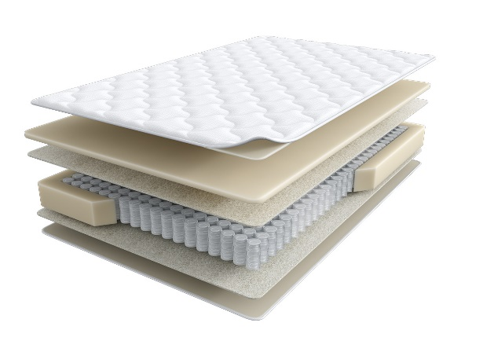
 |  | Матрас 200*090 Halal Destek |  | 90 | 33264 | 49.4% | 16,832 | 10,843
 |  | Матрас 200*120 Halal Destek |  | 120 | 40291 | 49.4% | 20,387 | 13,134
 |  | Матрас 200*140 Halal Destek |  | 140 | 47615 | 49.4% | 24,093 | 15,520
 |  | Матрас 200*160 Halal Destek |  | 160 | 53477 | 49.4% | 27,059 | 17,448
 |  | Матрас 200*180 Halal Destek |  | 180 | 58839 | 49.4% | 29,773 | 19,181
 |  | Матрас 200*200 Halal Destek |  | 200 | 65050 | 49.4% | 32,915 | 21,205
Halal Rahat (Рахат) кратность - 2 шт. | Состав | Наименование МЦ | Размер |  | Розничная цена до скидки | Скидка роз. | Розничная цена | Оптовая цена
 | 1. Трикотаж, стеганый на полиэфирном волокне и упругой пене 2. пена Orto Foam с микромассажным эффектом 3. Белый войлок 4. Пружинная система Pocket h-15 см 5. Белый войлок 6. Бикокос 7. Пена Orto Foam 8. Услиление по периметру h ≈ 26 см max нагрузка: 140 кг расширенная гарантия: 25 лет жесткость: выше средней\ средняя тип матраса: разносторонний | Матрас 200*080 Halal Rahat | Длина 190, 200 | 80 | 38468 | 51.6% | 18,619 | 11,992
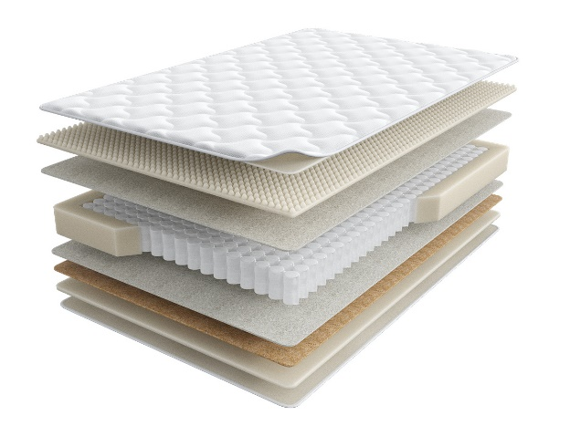
 |  | Матрас 200*090 Halal Rahat |  | 90 | 41938 | 51.6% | 20,298 | 13,077
 |  | Матрас 200*120 Halal Rahat |  | 120 | 55743 | 51.6% | 26,980 | 17,380
 |  | Матрас 200*140 Halal Rahat |  | 140 | 62498 | 51.6% | 30,249 | 19,484
 |  | Матрас 200*160 Halal Rahat |  | 160 | 69856 | 51.6% | 33,810 | 21,783
 |  | Матрас 200*180 Halal Rahat |  | 180 | 78623 | 51.6% | 38,054 | 24,514
 |  | Матрас 200*200 Halal Rahat |  | 200 | 87077 | 51.6% | 42,145 | 27,149
Halal Naym (Найым) | Состав | Наименование МЦ | Размер |  | Розничная цена до скидки | Скидка роз. | Розничная цена | Оптовая цена
 | 1. Объемный трикотаж, стеганый на полиэфирном волокне и упругой пене 2. Упругая пена 3. Белый войлок 4. Пружинная система Pocket h-18 см 5. Белый войлок 6. Услиление по периметру 7. Жаккард, стеганый на полиэфирном волокне h≈ 23 см max нагрузка: 140 кг расширенная гарантия:25 лет жесткость: выше средней тип матраса: односторонний | Матрас 200*080 Halal Naym | Длина 190, 200 | 80 | 35502 | 47.0% | 18,816 | 12,122
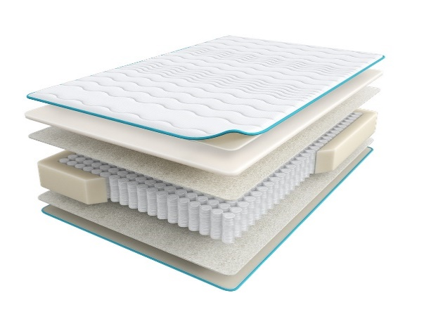
 |  | Матрас 200*090 Halal Naym |  | 90 | 38258 | 47.0% | 20,277 | 13,067
 |  | Матрас 200*120 Halal Naym |  | 120 | 47885 | 47.0% | 25,379 | 16,354
 |  | Матрас 200*140 Halal Naym |  | 140 | 52418 | 47.0% | 27,782 | 17,899
 |  | Матрас 200*160 Halal Naym |  | 160 | 58146 | 47.0% | 30,817 | 19,863
 |  | Матрас 200*180 Halal Naym |  | 180 | 63453 | 47.0% | 33,630 | 21,669
 |  | Матрас 200*200 Halal Naym |  | 200 | 69413 | 47.0% | 36,789 | 23,708
Halal Zor (Зор) | Состав | Наименование МЦ | Размер |  | Розничная цена до скидки | Скидка роз. | Розничная цена | Оптовая цена
 | 1. Объемный трикотаж, стеганый на полиэфирном волокне и упругой пене 2. Упругая пена Orto Foam 3. Бикокос 4. Белый войлок 5. Пружинная система Pocket h-18 см 6. Белый войлок 7. Услиление по периметру 8. Жаккард, стеганый на полиэфирном волокне h ≈ 25 см max нагрузка: 140 кг расширенная гарантия:25 лет жесткость: экстражесткий тип матраса: односторонний | Матрас 200*080 Halal Zor | Длина 190, 200 | 80 | 34346 | 41.7% | 20,024 | 12,853
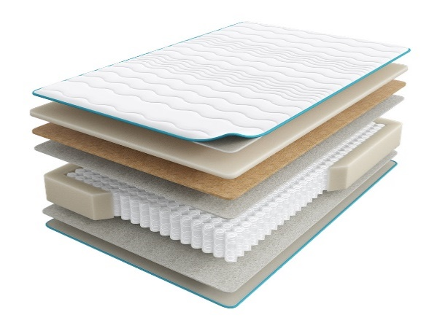
 |  | Матрас 200*090 Halal Zor |  | 90 | 38161 | 41.7% | 22,248 | 14,278
 |  | Матрас 200*120 Halal Zor |  | 120 | 49690 | 41.7% | 28,969 | 18,591
 |  | Матрас 200*140 Halal Zor |  | 140 | 56157 | 41.7% | 32,740 | 21,014
 |  | Матрас 200*160 Halal Zor |  | 160 | 63793 | 41.7% | 37,191 | 23,868
 |  | Матрас 200*180 Halal Zor |  | 180 | 70217 | 41.7% | 40,937 | 26,271
 |  | Матрас 200*200 Halal Zor |  | 200 | 77662 | 41.7% | 45,277 | 29,060
Halal Bakim (Бакым) | Состав | Наименование МЦ | Размер |  | Розничная цена до скидки | Скидка роз. | Розничная цена | Оптовая цена
 | 1. Объемный трикотаж, стеганый на полиэфирном волокне и упругой пене 2. Латекс 3. Пена повышенной жесткости HR 4. Лен 5. Пружинная система Pocket h-18 см 6. Лен 7. Услиление по периметру 8. Жаккард, стеганый на полиэфирном волокне h ≈ 27 см max нагрузка: 140 кг расширенная гарантия: 25 лет жесткость: жесткий тип матраса: односторонний | Матрас 200*080 Halal Bakim | Длина 190, 200 | 80 | 51598 | 47.0% | 27,347 | 17,527
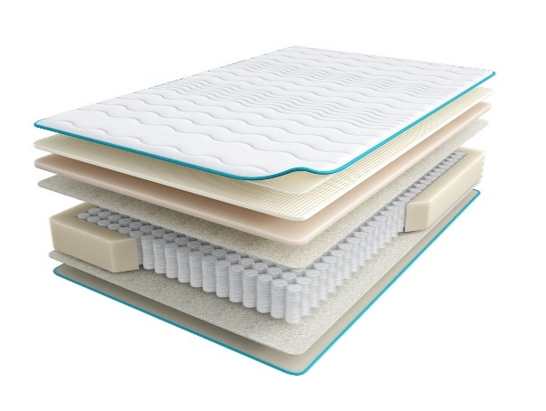
 |  | Матрас 200*090 Halal Bakim |  | 90 | 56230 | 47.0% | 29,802 | 19,098
 |  | Матрас 200*120 Halal Bakim |  | 120 | 73009 | 47.0% | 38,695 | 24,798
 |  | Матрас 200*140 Halal Bakim |  | 140 | 80336 | 47.0% | 42,578 | 27,288
 |  | Матрас 200*160 Halal Bakim |  | 160 | 89157 | 47.0% | 47,253 | 30,292
 |  | Матрас 200*180 Halal Bakim |  | 180 | 97882 | 47.0% | 51,877 | 33,247
 |  | Матрас 200*200 Halal Bakim |  | 200 | 107202 | 47.0% | 56,817 | 36,420
Halal Hazine (Хазине) | Состав | Наименование МЦ | Размер |  | Розничная цена до скидки | Скидка роз. | Розничная цена | Оптовая цена
 | 1. Объемный трикотаж, стеганый на полиэфирном волокне и упругой пене 2. Пена Memory Foam 3. Пена Orto Foam 4. Белый войлок 5. Пружинная система Pocket h-18 см 6. Белый войлок 7. Услиление по периметру 8. Жаккард, стеганый на полиэфирном волокне h ≈ 31 см max нагрузка: 140 кг расширенная гарантия: 25 лет жесткость: средняя тип матраса: односторонний | Матрас 200*080 Halal Hazine | Длина 190, 200 | 80 | 47906 | 41.7% | 27,929 | 17,925
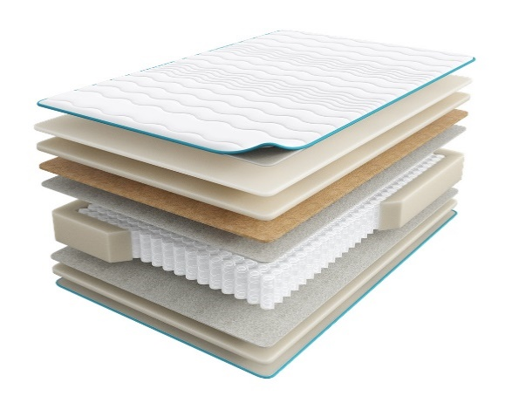
 |  | Матрас 200*090 Halal Hazine |  | 90 | 53283 | 41.7% | 31,064 | 19,935
 |  | Матрас 200*120 Halal Hazine |  | 120 | 71466 | 41.7% | 41,665 | 26,740
 |  | Матрас 200*140 Halal Hazine |  | 140 | 78976 | 41.7% | 46,043 | 29,550
 |  | Матрас 200*160 Halal Hazine |  | 160 | 89113 | 41.7% | 51,953 | 33,343
 |  | Матрас 200*180 Halal Hazine |  | 180 | 99144 | 41.7% | 57,801 | 37,094
 |  | Матрас 200*200 Halal Hazine |  | 200 | 109706 | 41.7% | 63,959 | 41,044
1. Допустимое отклонение в габаритах матраса (ШхГхВ) +/- 1,5 см
2. Гарантия по ТУ: 18 мес.
3. Декларация по ссылке | https://disk.yandex.ru/d/-aW-HO6h1tjeGA
4. Расширенная гарантия действует при покупке с чехлом
5. Матрасы доступны в нестандартных размерах. Более подробную информацию смотреть в инструкции по нестандартам.
почта для приёма заказов | хххх@ххх.ru
номер телефона службы сервиса | 8800

SERIA PRO
c 12.08 по 18.08.2026 г.
МАТРАСЫ SERIA PRO (СЕРИЯ ПРО)- УНИКАЛЬНАЯ КОЛЛЕКЦИЯ ПРЕМИАЛЬНЫХ МАТРАСОВ
Информация о коллекции | https://disk.yandex.ru/d/4j3AKp1wOywjyQ
Emotion (Эмоушн) | Состав | Наименование МЦ | Размер |  | Розничная цена до скидки | Скидка роз. | Розничная цена | Оптовая цена
 | 1. Ультрамягкий трикотаж с пропиткой Bio Care 2. Высокообъемное хлопковое волокно 3. Двойной слой пены FlexPro 4. Пена Smart Pro 5. Лен 6. Блок независимых пружин c системой Support Power, h-18 см 7. Система усиления периметра матраса 8. Лен 9. Пена Smart Pro h≈ 27 см max нагрузка: 150 кг расширенная гарантия: 30 лет жесткость: средняя тип матраса: односторонний | Матрас 200*080 Seria Pro Emotion | Длина 190, 200 | 80 | 53,053 | 52.3% | 25,306 | 15,943
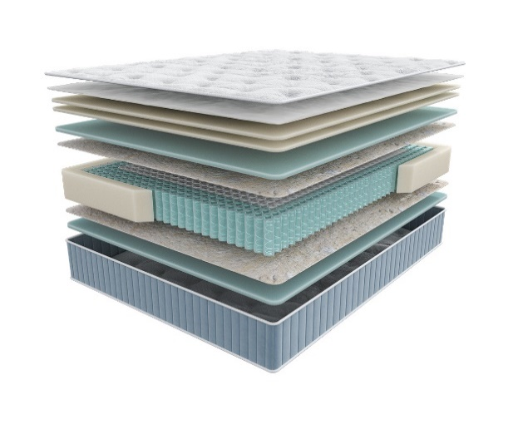
 |  | Матрас 200*090 Seria Pro Emotion |  | 90 | 57,873 | 52.3% | 27,605 | 17,392
 |  | Матрас 200*120 Seria Pro Emotion |  | 120 | 73,928 | 52.3% | 35,264 | 22,217
 |  | Матрас 200*140 Seria Pro Emotion |  | 140 | 82,707 | 52.3% | 39,451 | 24,855
 |  | Матрас 200*160 Seria Pro Emotion |  | 160 | 93,166 | 52.3% | 44,440 | 28,002
 |  | Матрас 200*180 Seria Pro Emotion |  | 180 | 103,625 | 52.3% | 49,429 | 31,142
 |  | Матрас 200*200 Seria Pro Emotion |  | 200 | 113,177 | 52.3% | 53,985 | 34,012
 |  | МАТРАС D 200 SERIA PRO EMOTION | D200 |  | 132,046 | 52.3% | 62,986 | 39,748
 |  | МАТРАС D 210 SERIA PRO EMOTION | D210 |  | 174,021 | 52.3% | 83,008 | 52,384
 |  | МАТРАС D 220 SERIA PRO EMOTION | D220 |  | 182,008 | 52.3% | 86,818 | 54,788
Glory (Глори) | Состав |  | Размер |  | Розничная цена до скидки | Скидка роз. | Розничная цена | Оптовая цена
 | 1. Ультрамягкий трикотаж с пропиткой Bio Care 2. Высокообъемное хлопковое волокно 3. Двойной слой пены FlexPro 4. Пена Smart Pro 5. Натуральный кокос 6. Лен 7. Блок независимых пружин c системой Support Power, h-18 см 8. Система усиления периметра матраса 9. Лен 10. Пена Smart Pro h≈ 28 см max нагрузка: 150 кг расширенная гарантия: 30 лет жесткость: выше средней тип матраса: односторонний | Матрас 200*080 Seria Pro Glory | Длина 190, 200 | 80 | 53,507 | 55.2% | 23,971 | 15,345
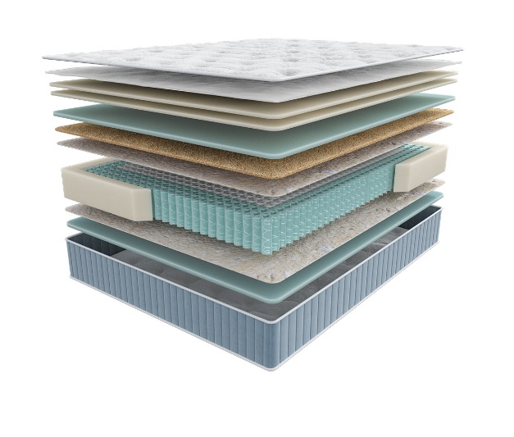
 |  | Матрас 200*090 Seria Pro Glory |  | 90 | 58,273 | 55.2% | 26,106 | 16,713
 |  | Матрас 200*120 Seria Pro Glory |  | 120 | 73,127 | 55.2% | 32,761 | 20,972
 |  | Матрас 200*140 Seria Pro Glory |  | 140 | 81,219 | 55.2% | 36,386 | 23,297
 |  | Матрас 200*160 Seria Pro Glory |  | 160 | 90,773 | 55.2% | 40,666 | 26,040
 |  | Матрас 200*180 Seria Pro Glory |  | 180 | 99,416 | 55.2% | 44,538 | 28,515
 |  | Матрас 200*200 Seria Pro Glory |  | 200 | 108,894 | 55.2% | 48,785 | 31,238
 |  | МАТРАС D 200 SERIA PRO GLORY | D200 |  | 131,467 | 55.2% | 58,897 | 37,737
 |  | МАТРАС D 210 SERIA PRO GLORY | D210 |  | 171,757 | 55.2% | 76,947 | 49,303
 |  | МАТРАС D 220 SERIA PRO GLORY | D220 |  | 181,130 | 55.2% | 81,146 | 51,993
Liberty (Либерти) | Состав |  | Размер |  | Розничная цена до скидки | Скидка роз. | Розничная цена | Оптовая цена
 | 1. Ультрамягкий трикотаж с пропиткой Bio Care 2. Высокообъемное хлопковое волокно 3. Двойной слой пены FlexPro 4. Пена повышенной прочности Relief Foam 5. Пена Smart Pro 6. Лен 7. Блок независимых пружин c системой Support Power, h-18 см 8. Система усиления поддержки периметра матраса 9. Лен 10. Пена Smart Pro h≈ 30 см max нагрузка: 150 кг расширенная гарантия: 30 лет жесткость: высокая тип матраса: односторонний | Матрас 200*080 Seria Pro Liberty | Длина 190, 200 | 80 | 73,889 | 59.0% | 30,294 | 19,012
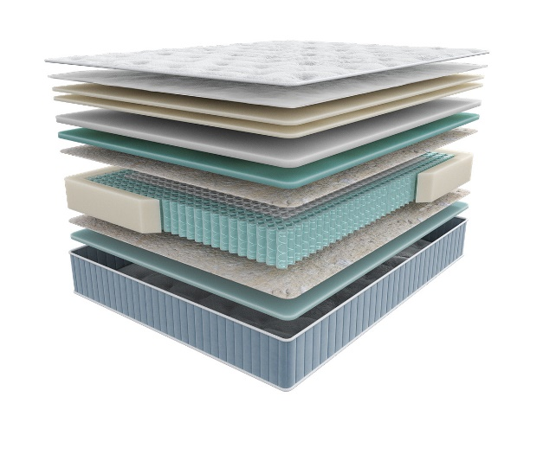
 |  | Матрас 200*090 Seria Pro Liberty |  | 90 | 81,239 | 59.0% | 33,308 | 20,902
 |  | Матрас 200*120 Seria Pro Liberty |  | 120 | 104,392 | 59.0% | 42,801 | 26,860
 |  | Матрас 200*140 Seria Pro Liberty |  | 140 | 114,286 | 59.0% | 46,857 | 29,404
 |  | Матрас 200*160 Seria Pro Liberty |  | 160 | 127,489 | 59.0% | 52,270 | 32,802
 |  | Матрас 200*180 Seria Pro Liberty |  | 180 | 141,107 | 59.0% | 57,854 | 36,307
 |  | Матрас 200*200 Seria Pro Liberty |  | 200 | 153,302 | 59.0% | 62,854 | 39,452
 |  | МАТРАС D 200 SERIA PRO LIBERTY | D200 |  | 180,527 | 59.0% | 74,016 | 46,423
 |  | МАТРАС D 210 SERIA PRO LIBERTY | D210 |  | 233,922 | 59.0% | 95,908 | 60,153
 |  | МАТРАС D 220 SERIA PRO LIBERTY | D220 |  | 243,293 | 59.0% | 99,750 | 62,563
Grace (Грэйс) | Состав |  | Размер |  | Розничная цена до скидки | Скидка роз. | Розничная цена | Оптовая цена
 | 1. Ультрамягкий трикотаж с пропиткой Bio Care 2. Высокообъемное хлопковое волокно 3. Двойной слой пены FlexPro 4. Prolatex для упругой мягкости 5. Пена Smart Pro 6. Лен 7. Блок независимых пружин c системой Support Power, h-18 см 8. Система усиления поддержки периметра матраса 9. Лен 10. Пена Smart Pro h≈ 29 см max нагрузка: 150 кг расширенная гарантия: 30 лет жесткость: ниже средней тип матраса: односторонний | Матрас 200*080 Seria Pro Grace | Длина 190, 200 | 80 | 69,615 | 59.0% | 28,542 | 17,794
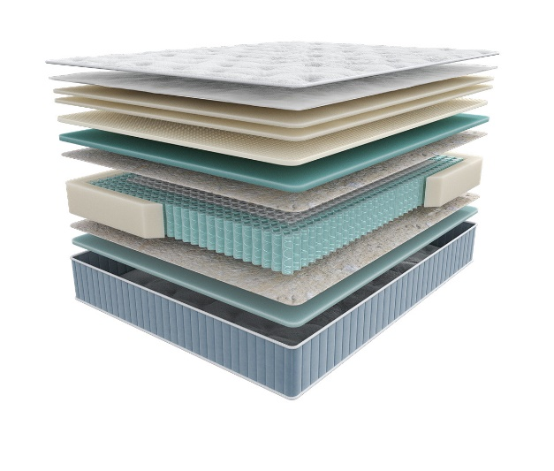
 |  | Матрас 200*090 Seria Pro Grace |  | 90 | 76,073 | 59.0% | 31,190 | 19,437
 |  | Матрас 200*120 Seria Pro Grace |  | 120 | 97,552 | 59.0% | 39,996 | 24,932
 |  | Матрас 200*140 Seria Pro Grace |  | 140 | 106,859 | 59.0% | 43,812 | 27,318
 |  | Матрас 200*160 Seria Pro Grace |  | 160 | 120,081 | 59.0% | 49,233 | 30,692
 |  | Матрас 200*180 Seria Pro Grace |  | 180 | 131,894 | 59.0% | 54,077 | 33,717
 |  | Матрас 200*200 Seria Pro Grace |  | 200 | 144,736 | 59.0% | 59,342 | 36,994
 |  | МАТРАС D 200 SERIA PRO GRACE | D200 |  | 161,544 | 59.0% | 66,233 | 41,217
 |  | МАТРАС D 210 SERIA PRO GRACE | D210 |  | 210,227 | 59.0% | 86,193 | 53,638
 |  | МАТРАС D 220 SERIA PRO GRACE | D220 |  | 219,101 | 59.0% | 89,831 | 55,903
Emily (Эмили) | Состав |  | Размер |  | Розничная цена до скидки | Скидка роз. | Розничная цена | Оптовая цена
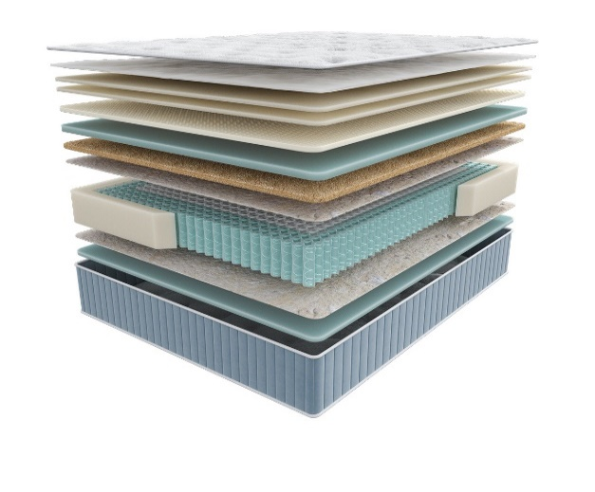 | 1. Ультрамягкий трикотаж с пропиткой Bio Care 2. Высокообъемное хлопковое волокно 3. Двойной слой пены FlexPro 4. Prolatex для упругой мягкости 5. Пена Smart Pro 6. Натуральный кокос 7. Лен 8. Блок независимых пружин c системой Support Power, h-18 см 9. Система усиления периметра матраса 10. Лен 11. Пена Smart Pro h≈ 32 см max нагрузка: 150 кг расширенная гарантия: 30 лет жесткость: средняя тип матраса: односторонний | Матрас 200*080 Seria Pro Emily | Длина 190, 200 | 80 | 111,097 | 64.0% | 39,995 | 25,493
 |  | Матрас 200*090 Seria Pro Emily |  | 90 | 113,851 | 64.0% | 40,986 | 26,120
 |  | Матрас 200*120 Seria Pro Emily |  | 120 | 151,289 | 64.0% | 54,464 | 34,715
 |  | Матрас 200*140 Seria Pro Emily |  | 140 | 159,874 | 64.0% | 57,555 | 36,686
 |  | Матрас 200*160 Seria Pro Emily |  | 160 | 169,600 | 64.0% | 61,056 | 38,914
 |  | Матрас 200*180 Seria Pro Emily |  | 180 | 192,278 | 64.0% | 69,220 | 44,123
 |  | Матрас 200*200 Seria Pro Emily |  | 200 | 204,148 | 64.0% | 73,493 | 46,847
 |  | МАТРАС D 200 SERIA PRO EMILY | D200 |  | 222,763 | 64.0% | 80,195 | 51,078
 |  | МАТРАС D 210 SERIA PRO EMILY | D210 |  | 290,771 | 64.0% | 104,678 | 66,672
 |  | МАТРАС D 220 SERIA PRO EMILY | D220 |  | 302,334 | 64.0% | 108,840 | 69,323
1. Допустимое отклонение в габаритах матраса (ШхГхВ) +/- 1,5 см
2. Гарантия по ТУ: 18 мес.
3. Декларация по ссылке | https://disk.yandex.ru/d/-aW-HO6h1tjeGA
4. Расширенная гарантия действует при покупке с чехлом
5. Матрасы доступны в нестандартных размерах. Более подробную информацию смотреть в инструкции по нестандартам.
почта для приёма заказов | хххх@ххх.ru
номер телефона службы сервиса | 8800

TERAPIA NEW
c 12.08 по 18.08.2026 г.
МАТРАСЫ TERAPIA NEW (ТЕРАПИЯ НЬЮ) УНИВЕРСАЛЬНЫЕ АНАТОМИЧЕСКИЕ МАТРАСЫ ДЛЯ ПРОФИЛАКТИКИ ЗАБОЛЕВАНИЙ, ВЫЗВАННЫХ НАРУШЕНИЕМ СНА
Информация о коллекции | https://disk.yandex.ru/d/KFtSNAjp4Z1PlQ
Pulse (Пульс) | Состав | Наименование МЦ | Размер |  | Розничная цена до скидки | Скидка роз. | Розничная цена | Оптовая цена
 | 1.Объемный бельгийский трикотаж, стеганый на синтепоне 2. Пена Orto Foam 3. Войлок 4. 5 –ти зональный блок независимых пружин «Песочные часы Extra» 5. Короб по периметру из пены Orto Foam® h ≈ 21 см max нагрузка: 140 кг гарантия: 18 мес. расширенная гарантия: 25 лет жесткость: средняя тип матраса: двусторонний | Матрас 200*080 Terapia New Pulse | Длина 190, 200 | 80 | 30874 | 48.3% | 15,962 | 11,617
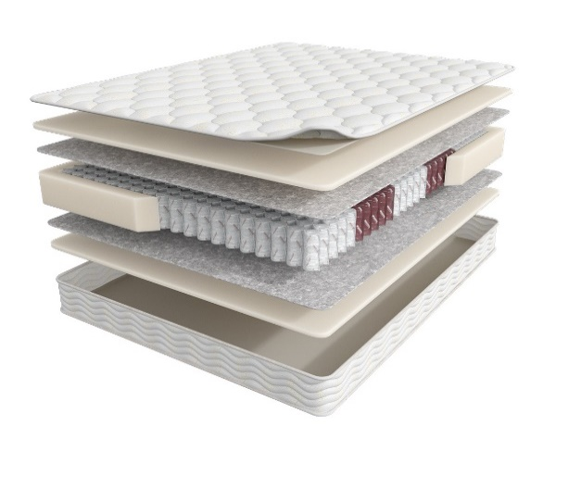
 |  | Матрас 200*090 Terapia New Pulse |  | 90 | 34444 | 48.3% | 17,808 | 12,921
 |  | Матрас 200*120 Terapia New Pulse |  | 120 | 43708 | 48.3% | 22,597 | 16,425
 |  | Матрас 200*140 Terapia New Pulse |  | 140 | 48111 | 48.3% | 24,873 | 18,079
 |  | Матрас 200*160 Terapia New Pulse |  | 160 | 53964 | 48.3% | 27,899 | 20,308
 |  | Матрас 200*180 Terapia New Pulse |  | 180 | 61133 | 48.3% | 31,606 | 22,991
 |  | Матрас 200*200 Terapia New Pulse |  | 200 | 65322 | 48.3% | 33,771 | 24,642
Spectra (Спектра) | Состав |  | Размер |  | Розничная цена до скидки | Скидка роз. | Розничная цена | Оптовая цена
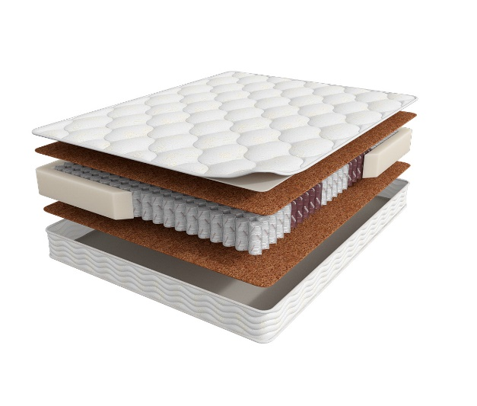
 | 1. Объемный бельгийский трикотаж, стеганый на высокоэластичной пене 2. Bicocos 3. 5-ти зональный блок независимых пружин «Песочные часы Extra» 4. Короб по периметру из пены Orto Foam® h ≈ 22 см max нагрузка: 140 кг расширенная гарантия: 25 лет жесткость: выше средней тип матраса: двусторонний | Матрас 200*080 Terapia New Spectra | Длина 190, 200 | 80 | 38081 | 48% | 19,688 | 13,468
 |  | Матрас 200*090 Terapia New Spectra |  | 90 | 40286 | 48% | 20,828 | 14,262
 |  | Матрас 200*120 Terapia New Spectra |  | 120 | 52149 | 48% | 26,961 | 18,523
 |  | Матрас 200*140 Terapia New Spectra |  | 140 | 60047 | 48% | 31,044 | 21,383
 |  | Матрас 200*160 Terapia New Spectra |  | 160 | 66864 | 48% | 34,569 | 23,738
 |  | Матрас 200*180 Terapia New Spectra |  | 180 | 72832 | 48% | 37,654 | 25,925
 |  | Матрас 200*200 Terapia New Spectra |  | 200 | 79189 | 48% | 40,941 | 28,121
Cardio (Кардио) | Состав |  | Размер |  | Розничная цена до скидки | Скидка роз. | Розничная цена | Оптовая цена
 | 1. Объемный бельгийский трикотаж, стеганый на высокоэластичной пене 2. Ортопедическая пена Orto Foam 3. Bicocos 4. 5-ти зональный блок независимых пружин «Песочные часы Extra» 5. Короб по периметру из пены Orto Foam® h ≈ 25 см max нагрузка: 140 кг расширенная гарантия: 25 лет жесткость: средняя тип матраса: двусторонний | Матрас 200*080 Terapia New Cardio | Длина 190, 200 | 80 | 57730 | 70.0% | 17,319 | 12,129
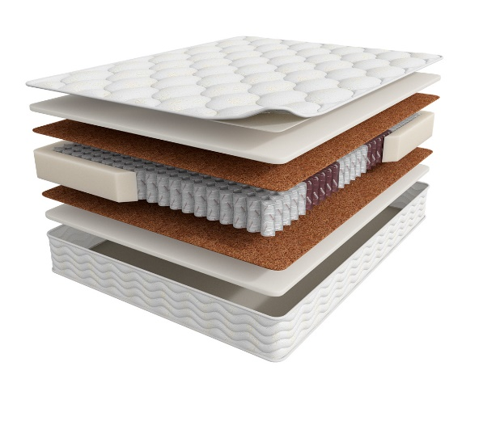
 |  | Матрас 200*090 Terapia New Cardio |  | 90 | 62089 | 70.0% | 18,627 | 13,022
 |  | Матрас 200*120 Terapia New Cardio |  | 120 | 80916 | 70.0% | 24,275 | 16,982
 |  | Матрас 200*140 Terapia New Cardio |  | 140 | 90626 | 70.0% | 27,188 | 19,041
 |  | Матрас 200*160 Terapia New Cardio |  | 160 | 108368 | 70.0% | 32,510 | 22,740
 |  | Матрас 200*180 Terapia New Cardio |  | 180 | 112910 | 70.0% | 33,873 | 23,732
 |  | Матрас 200*200 Terapia New Cardio |  | 200 | 122619 | 70.0% | 36,786 | 25,779
1. Допустимое отклонение в габаритах матраса (ШхГхВ) +/- 1,5 см
2. Гарантия по ТУ: 18 мес.
3. Декларация по ссылке | https://disk.yandex.ru/d/-aW-HO6h1tjeGA
4. Расширенная гарантия действует при покупке с чехлом
5. Матрасы доступны в нестандартных размерах. Более подробную информацию смотреть в инструкции по нестандартам.
почта для приёма заказов | хххх@ххх.ru
номер телефона службы сервиса | 8800

FITNESS
c 12.08 по 18.08.2026 г.
МАТРАСЫ FITNESS (ФИТНЕСС) КОЛЛЕКЦИЯ СОЗДАНА ДЛЯ ТЕХ ЛЮДЕЙ, КОТОРЫЕ ВСЕГДА СТРЕМЯТСЯ БЫТЬ В ФОРМЕ *Цветные пены показаны для наглядности. Реальный цвет сырья- белый
Информация о коллекции | https://disk.yandex.ru/d/KGsD8u37bCWqpw
Arena (Арена) | Состав | Наименование МЦ | Размер |  | Розничная цена до скидки | Скидка роз. | Розничная цена | Оптовая цена
 | 1.Система комфортности с тканью Nanotex 2. Пена Orto Foam c пропиткой из экстракта зеленого чая 3. BICOCOS 4. 7-ми зональный пружинный блок Fitness 7 Zoned 5. Усиление по периметру из пены Orto Foam® h ≈ 23 см max нагрузка: 140 кг расширенная гарантия: 25 лет жесткость: средняя тип матраса: двусторонний | Матрас 200*080 Fitness Arena | Длина 190, 200 | 80 | 63609 | 66% | 21,436 | 13,031
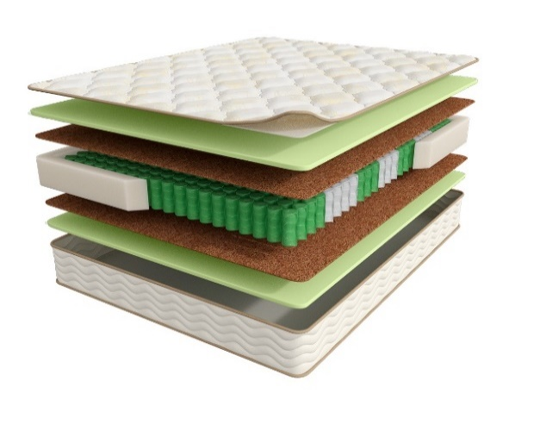
 |  | Матрас 200*090 Fitness Arena |  | 90 | 68203 | 66% | 22,984 | 13,995
 |  | Матрас 200*120 Fitness Arena |  | 120 | 87343 | 66% | 29,435 | 17,931
 |  | Матрас 200*140 Fitness Arena |  | 140 | 97673 | 66% | 32,916 | 20,074
 |  | Матрас 200*160 Fitness Arena |  | 160 | 120563 | 66% | 40,630 | 24,842
 |  | Матрас 200*180 Fitness Arena |  | 180 | 125211 | 66% | 42,196 | 25,699
 |  | Матрас 200*200 Fitness Arena |  | 200 | 130255 | 66% | 43,896 | 26,765
 |  | Матрас D200 Fitness Arena | D200 |  | 148828 | 66% | 50,155 | 30,556
 |  | МАТРАС D 210 FITNESS ARENA | D210 |  | 232844 | 66% | 78,468 | 47,752
 |  | МАТРАС D 220 FITNESS ARENA | D220 |  | 266825 | 66% | 89,920 | 54,720
Formula (Формула) | Состав | Наименование МЦ | Размер |  | Розничная цена до скидки | Скидка роз. | Розничная цена | Оптовая цена
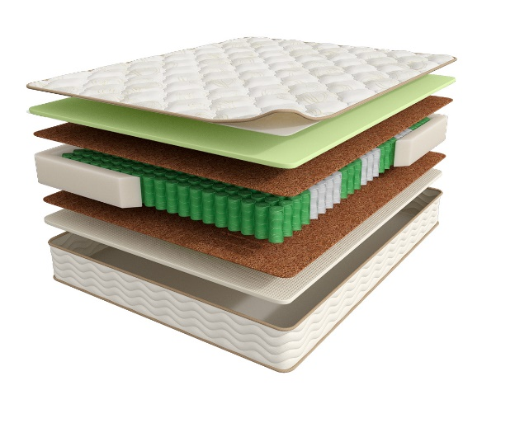
 | 1.Система комфортности с тканью Nanotex 2. Пена Orto Foam c пропиткой из экстракта зеленого чая 3. BICOCOS 4. Nanolatex 5. 7-ми зональный пружинный блок Fitness 7 Zoned 6. Усиление по периметру из пены Orto Foam® h ≈ 23 см max нагрузка: 140 кг расширенная гарантия: 25 лет жесткость: средняя/выше средней тип матраса: разносторонний | Матрас 200*080 Fitness Formula | Длина 190, 200 | 80 | 74205 | 72% | 21,148 | 12,838
 |  | Матрас 200*090 Fitness Formula |  | 90 | 81697 | 72% | 23,284 | 14,161
 |  | Матрас 200*120 Fitness Formula |  | 120 | 104317 | 72% | 29,730 | 18,070
 |  | Матрас 200*140 Fitness Formula |  | 140 | 116489 | 72% | 33,199 | 20,188
 |  | Матрас 200*160 Fitness Formula |  | 160 | 133884 | 72% | 38,157 | 23,163
 |  | Матрас 200*180 Fitness Formula |  | 180 | 151490 | 72% | 43,175 | 26,236
 |  | Матрас 200*200 Fitness Formula |  | 200 | 165948 | 72% | 47,295 | 28,750
 |  | МАТРАС D 200 FITNESS FORMULA | D200 |  | 187533 | 72% | 53,447 | 32,385
 |  | МАТРАС D 210 FITNESS FORMULA | D210 |  | 251560 | 72% | 71,695 | 43,441
 |  | МАТРАС D 220 FITNESS FORMULA | D220 |  | 289973 | 72% | 82,642 | 50,075
Hard (Хард) | Состав | Наименование МЦ | Размер |  | Розничная цена до скидки | Скидка роз. | Розничная цена | Оптовая цена
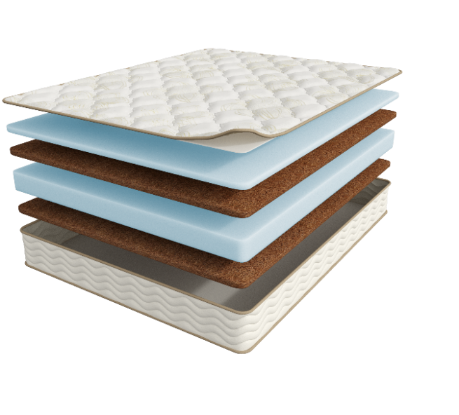
 | 1.Система комфортности с тканью Nanotex 2. Пена NanoFoam высокой плотности 3. BICOCOS 4. Пена NanoFoam высокой плотности 5. BICOCOS h ≈ 23 см max нагрузка: без ограничений расширенная гарантия: 25 лет жесткость: выше средней\ экстравысокая тип матраса: разносторонний | МАТРАС 200*080 FITNESS HARD | Длина 190, 200 | 80 | 36852 | 34.0% | 24,322 | 15,472
 |  | МАТРАС 200*090 FITNESS HARD |  | 90 | 41210 | 34.0% | 27,199 | 17,304
 |  | МАТРАС 200*120 FITNESS HARD |  | 120 | 57114 | 34.0% | 37,695 | 23,981
 |  | МАТРАС 200*140 FITNESS HARD |  | 140 | 63112 | 34.0% | 41,654 | 26,501
 |  | МАТРАС 200*160 FITNESS HARD |  | 160 | 72275 | 34.0% | 47,701 | 30,318
 |  | МАТРАС 200*180 FITNESS HARD |  | 180 | 80616 | 34.0% | 53,207 | 33,850
 |  | МАТРАС 200*200 FITNESS HARD |  | 200 | 89339 | 34.0% | 58,964 | 37,514
Idea (Идея) | Состав | Наименование МЦ | Размер |  | Розничная цена до скидки | Скидка роз. | Розничная цена | Оптовая цена
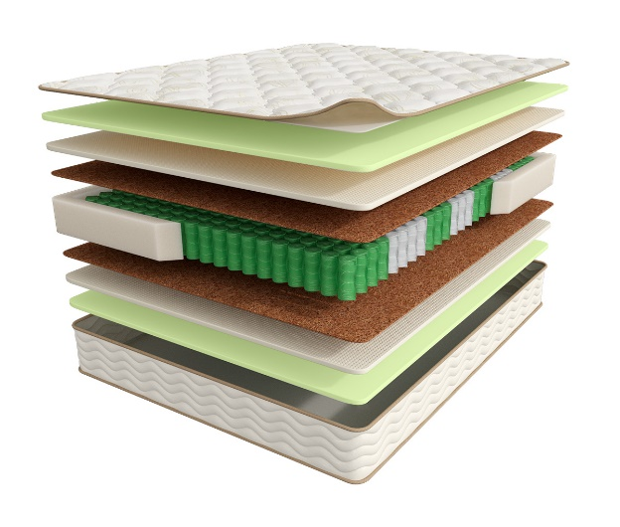
 | 1.Система комфортности с тканью Nanotex 2. Пена Orto Foam c пропиткой из экстракта зеленого чая 3. Nanolatex 4. BICOCOS 5. 7-ми зональный пружинный блок Fitness 7 Zoned 6. Усиление по периметру из пены Orto Foam® h ≈ 26 см max нагрузка: 140 кг расширенная гарантия: 25 лет жесткость: выше средней тип матраса: двусторонний | Матрас 200*080 Fitness Idea | Длина 190, 200 | 80 | 86730 | 71.2% | 24,978 | 16,531
 |  | Матрас 200*090 Fitness Idea |  | 90 | 92170 | 71.2% | 26,545 | 17,593
 |  | Матрас 200*120 Fitness Idea |  | 120 | 108753 | 71.2% | 31,321 | 20,737
 |  | Матрас 200*140 Fitness Idea |  | 140 | 135996 | 71.2% | 39,167 | 25,940
 |  | Матрас 200*160 Fitness Idea |  | 160 | 155011 | 71.2% | 44,643 | 29,515
 |  | Матрас 200*180 Fitness Idea |  | 180 | 173733 | 71.2% | 50,035 | 33,162
 |  | Матрас 200*200 Fitness Idea |  | 200 | 192154 | 71.2% | 55,340 | 36,656
 |  | МАТРАС D 200 FITNESS IDEA | D200 |  | 226516 | 71.2% | 65,237 | 43,317
 |  | МАТРАС D 210 FITNESS IDEA | D210 |  | 298893 | 71.2% | 86,081 | 57,159
 |  | МАТРАС D 220 FITNESS IDEA | D220 |  | 339149 | 71.2% | 97,675 | 64,857
1. Допустимое отклонение в габаритах матраса (ШхГхВ) +/- 1,5 см
2. Гарантия по ТУ: 18 мес.
3. Декларация по ссылке | https://disk.yandex.ru/d/-aW-HO6h1tjeGA
4. Расширенная гарантия действует при покупке с чехлом
5. Матрасы доступны в нестандартных размерах. Более подробную информацию смотреть в инструкции по нестандартам.
почта для приёма заказов | хххх@ххх.ru
номер телефона службы сервиса | 8800

НАМАТРАСНИКИ
c 12.08 по 18.08.2026 г.
НАМАТРАСНИКИ
Наматрасники с длиной свыше 200 см и/или шириной свыше 180 см поставляются в нескрученном виде
Информация о коллекции | https://disk.yandex.ru/d/JydX2Hj4AoW7Mg
Topper Мassage (Топпер Массаж) | Состав | наименование МЦ | Размер |  | Розничная цена до скидки | Скидка роз. | Розничная цена | Оптовая цена
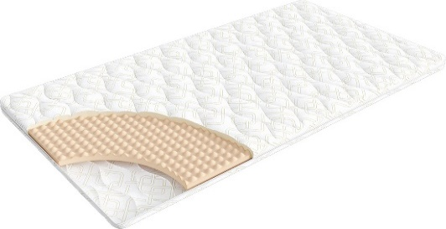
 | 1. Трикотаж, стеганый на синтепоне (на молнии) 2. Пена OrtoFoam с микромассажным эффектом® 4 см h ≈ 5 см расширенная гарантия: 36 месяцев | Наматрасник 200*080 Topper Massage | Длина 200 | 80 | 9,848 | 21% | 7,780 | 5,227
 |  | Наматрасник 200*090 Topper Massage |  | 90 | 10,038 | 21% | 7,930 | 5,343
 |  | Наматрасник 200*120 Topper Massage |  | 120 | 12,595 | 21% | 9,950 | 6,690
 |  | Наматрасник 200*140 Topper Massage |  | 140 | 13,886 | 21% | 10,970 | 7,369
 |  | Наматрасник 200*160 Topper Massage |  | 160 | 16,456 | 21% | 13,000 | 8,742
 |  | Наматрасник 200*180 Topper Massage |  | 180 | 16,899 | 21% | 13,350 | 8,989
 |  | Наматрасник 200*200 Topper Massage |  | 200 | 17,886 | 21% | 14,130 | 9,505
Topper Base (Топпер Бэйс) | Состав |  | Размер |  | Розничная цена до скидки | Скидка роз. | Розничная цена | Оптовая цена
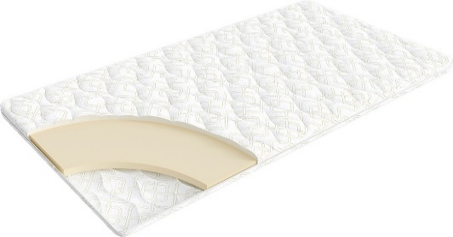
 | 1. Трикотаж, стеганый на синтепоне (на молнии) 2. Пена OrtoFoam® 4 см h ≈ 5 см расширенная гарантия: 36 месяцев | Наматрасник 200*080 Topper Base | Длина 200 | 80 | 10,646 | 21% | 8,410 | 5,745
 |  | Наматрасник 200*090 Topper Base |  | 90 | 11,418 | 21% | 9,020 | 6,168
 |  | Наматрасник 200*120 Topper Base |  | 120 | 15,152 | 21% | 11,970 | 8,196
 |  | Наматрасник 200*140 Topper Base |  | 140 | 16,873 | 21% | 13,330 | 9,117
 |  | Наматрасник 200*160 Topper Base |  | 160 | 18,114 | 21% | 14,310 | 9,786
 |  | Наматрасник 200*180 Topper Base |  | 180 | 19,709 | 21% | 15,570 | 10,646
 |  | Наматрасник 200*200 Topper Base |  | 200 | 21,759 | 21% | 17,190 | 11,755
Topper Сocos (Топпер Кокос) | Состав |  | Размер |  | Розничная цена до скидки | Скидка роз. | Розничная цена | Оптовая цена
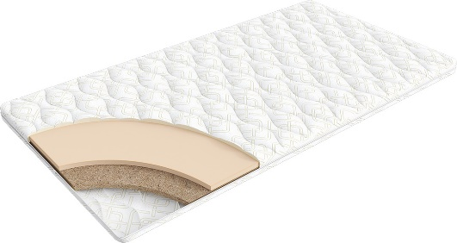
 | 1. Трикотаж, стеганый на синтепоне (на молнии) 2. Пена OrtoFoam® 2 см 3. Кокос 2 см h ≈ 5 см расширенная гарантия: 36 месяцев | Наматрасник 200*080 Topper Cocos | Длина 200 | 80 | 11,083 | 16% | 9,310 | 6,470
 |  | Наматрасник 200*090 Topper Cocos |  | 90 | 11,869 | 16% | 9,970 | 6,928
 |  | Наматрасник 200*120 Topper Cocos |  | 120 | 15,607 | 16% | 13,110 | 9,108
 |  | Наматрасник 200*140 Topper Cocos |  | 140 | 17,321 | 16% | 14,550 | 10,110
 |  | Наматрасник 200*160 Topper Cocos |  | 160 | 18,560 | 16% | 15,590 | 10,833
 |  | Наматрасник 200*180 Topper Cocos |  | 180 | 20,155 | 16% | 16,930 | 11,760
 |  | Наматрасник 200*200 Topper Cocos |  | 200 | 22,202 | 16% | 18,650 | 12,954
Topper Latex (Топпер Латекс) | Состав |  | Размер |  | Розничная цена до скидки | Скидка роз. | Розничная цена | Оптовая цена
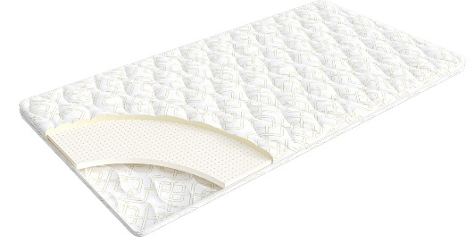
 | 1. Трикотаж, стеганый на синтепоне (на молнии) 2. Пена OrtoFoam® 2 см 3. Латекс 2 см h ≈ 5 см расширенная гарантия: 36 месяцев | Наматрасник 200*080 Topper Latex | Длина 200 | 80 | 13,461 | 11% | 11,980 | 8,745
 |  | Наматрасник 200*090 Topper Latex |  | 90 | 14,933 | 11% | 13,290 | 9,705
 |  | Наматрасник 200*120 Topper Latex |  | 120 | 18,933 | 11% | 16,850 | 12,300
 |  | Наматрасник 200*140 Topper Latex |  | 140 | 21,416 | 11% | 19,060 | 13,920
 |  | Наматрасник 200*160 Topper Latex |  | 160 | 24,191 | 11% | 21,530 | 15,703
 |  | Наматрасник 200*180 Topper Latex |  | 180 | 27,393 | 11% | 24,380 | 17,811
 |  | Наматрасник 200*200 Topper Latex |  | 200 | 29,899 | 11% | 26,610 | 19,430
1. Допустимое отклонение в габаритах матраса (ШхГхВ) +\- 1 см
2. Гарантия по ТУ: 18 мес.
3. 3. Декларация по ссылке по ссылке | https://disk.yandex.ru/d/-aW-HO6h1tjeGA

почта для приёма заказов | хххх@ххх.ru
номер телефона службы сервиса | 8800

КРОВАТИ
c 12.08 по 18.08.2026 г. |  |  |  |  |  |  |  |  |  |  | ТРТ КРОВАТЕЙ >>>
 |  |  |  |  |  |  |  |  |  |  | К СОДЕРЖАНИЮ >>>
КРОВАТИ * Перед выбором ткани см лист ТРТ
 |  |  |  |  | 2 категория ткани тк. Iris, тк. Dumont |  |  |  | 3 категория ткани тк. Sky Velvet, Тк. Casanova
Название кровати |  | Пример МЦ | Размер |  | Розничная цена | Скидка | Розничная цена | Оптовая цена | Розничная цена | Скидка | Розничная цена | Оптовая цена
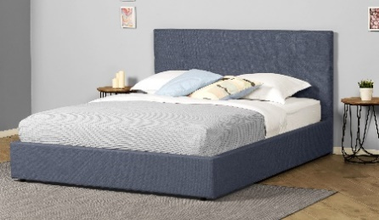 | Greta New (Грета Нью) (без основания с ламелями) | Кровать 200*090 Greta New (Грета Нью) Тк. Dumont 02 | Длина 200 | 90 | 31,903 | 48% | 16,749 | 12,066 | 38,960 | 46% | 20,883 | 15,133
 |  | Кровать 200*140 Greta New (Грета Нью) Тк. Iris 507 |  | 140 | 35,202 | 48% | 18,481 | 13,313 | 42,257 | 46% | 22,650 | 16,414
 |  | Кровать 200*160 Greta New (Грета Нью) Тк. Dumont 08 |  | 160 | 37,818 | 48% | 19,854 | 14,302 | 44,873 | 46% | 24,052 | 17,427
 |  | Кровать 200*180 Greta New (Грета Нью) Тк. Iris 511 |  | 180 | 40,487 | 48% | 21,256 | 15,311 | 47,522 | 46% | 25,472 | 18,459
 | Greta New (Грета Нью) с ПМ (с бельевым ящиком) Основание с газ. Пружинами next | Кровать с ПМ 200*090 Greta New (Грета Нью) Тк. Dumont 10 | Длина 200 | 90 | 58,758 | 48% | 30,848 | 22,340 | 64,116 | 46% | 34,366 | 25,027
 |  | Кровать с ПМ 200*140 Greta New (Грета Нью) Тк. Iris 902 |  | 140 | 62,919 | 48% | 33,032 | 23,860 | 68,282 | 46% | 36,599 | 26,593
 |  | Кровать с ПМ 200*160 Greta New (Грета Нью) Тк. Dumont 08 |  | 160 | 65,462 | 48% | 34,368 | 24,822 | 70,828 | 46% | 37,964 | 27,581
 |  | Кровать с ПМ 200*180 Greta New (Грета Нью) Тк. Dumont 02 |  | 180 | 68,025 | 48% | 35,713 | 25,791 | 73,374 | 46% | 39,328 | 28,573
 | Основание с ламелями | Основание с ламелями 200*090 | Длина 200 | 90 | 8,780 | 50% | 4,390 | 3,841
 |  | Основание с ламелями 200*140 |  | 140 | 11,580 | 50% | 5,790 | 4,404
 |  | Основание с ламелями 200*160 |  | 160 | 12,980 | 50% | 6,490 | 4,591
 |  | Основание с ламелями 200*180 |  | 180 | 14,380 | 50% | 7,190 | 5,615

почта для приёма заказов |  |  |  |  |  | хххх@ххх.ru
номер телефона службы сервиса |  |  |  |  |  | 8800

Малые формы
c 12.08 по 18.08.2026 г.

ТУМБОЧКИ * Перед выбором ткани см лист ТРТ
Классик 2
Категория ткания | Фото | Наименование МЦ | Розничная цена до скидки | Розничная скидка | Розничная цена | Оптовая цена
2 категория | 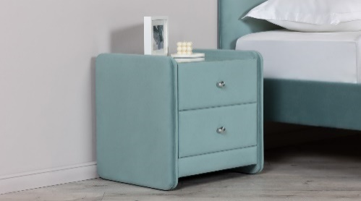 | Тумбочка Классик 2 со стеклом Тк. Dumont 02 ручка хром | 9,464 | 14% | 8,099 | 6,696
3 категория |  | Тумбочка Классик 2 со стеклом Тк. Sky Velvet 03 ручка золото | 10,516 | 14% | 8,999 | 7,360
Айрис
Ткань | Фото | Наименование МЦ | Розничная цена до скидки | Розничная скидка | Розничная цена | Оптовая цена
Тк. Dumont |  | Тумба Айрис Тк. Dumont 02 | 8,229 | 12% | 7,242 | 5,448
Тк. Iris |  | Тумба Айрис Тк. Iris 507 | 8,580 | 12% | 7,550 | 5,690
Тк. Casanova |  | Тумба Айрис Тк. Casanova Beige | 9,313 | 12% | 8,195 | 6,170
Тк. Sky velvet |  | Тумба Айрис Тк. Sky Velvet 03 | 10,076 | 12% | 8,867 | 6,673

почта для приёма заказов
номер телефона службы сервиса

Основание Askona
c 12.08 по 18.08.2026 г.
ОСНОВАНИЕ ASKONA
2 категория ткани Iris, Dumont
ОСНОВАНИЕ ASKONA | Пример МЦ | Размер |  | Розничная цена до скидки | Скидка роз. | Розничная цена | Оптовая цена
 | Основание Askona 200*070 h-20 Тк. Dumont 08 ножка h-100 | Длина 200 | 70 | 24,959 | 45% | 13,799 | 9,777
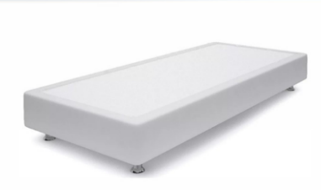
 | Основание Askona 200*080 h-20 Тк. Dumont 10 ножка h-120 |  | 80 | 26,796 | 45% | 14,799 | 10,101
 | Основание Askona 200*090 h-20 Тк. Iris 507 ножка h-120 |  | 90 | 29,713 | 45% | 16,399 | 10,270
 | Основание Askona 200*100 h-20 Тк. Iris 507 ножка h-60 |  | 100 | 31,200 | 45% | 17,199 | 10,350
 | Основание Askona 200*120 h-20 Тк. Iris 511 ножка h-120 |  | 120 | 33,278 | 45% | 18,399 | 11,417
3 категория ткани тк. Sky Velvet, Тк. Casanova
ОСНОВАНИЕ ASKONA | Пример МЦ | Размер |  | Розничная цена до скидки | Скидка роз. | Розничная цена | Оптовая цена
 | Основание Askona 200*070 h-20 Тк. Sky Velvet 40 ножка h-100 | Длина 200 | 70 | 26,245 | 45% | 14,499 | 11,539
 | Основание Askona 200*080 h-20 Тк. Casanova Beige ножка h-120 |  | 80 | 29,680 | 45% | 16,399 | 11,662
 | Основание Askona 200*090 h-20 Тк. Sky Velvet 40 ножка h-120 |  | 90 | 31,243 | 45% | 17,199 | 11,837
 | Основание Askona 200*100 h-20 Тк. Sky Velvet 02 ножка h-60 |  | 100 | 32,805 | 45% | 18,099 | 11,914
 | Основание Askona 200*120 h-20 Тк. Sky Velvet 02 ножка h-60 |  | 120 | 34,992 | 45% | 19,299 | 13,141

почта для приёма заказов |  |  |  |  |  | хххх@ххх.ru
номер телефона службы сервиса |  |  |  |  |  | 8800

ПОДУШКИ
c 12.08 по 18.08.2026 г.
ПОДУШКИ
Более подробная информация по ссылке: (продукт, декларации, актуальные остатки) | https://disk.yandex.ru/d/6tyQkl1oW0tPpg
Well (Вэл) - выведена | Состав | МЦ | Размер | Розничная цена до скидки | Скидка роз. | Розничная цена | Оптовая цена
 | Ткань чехла: микрофибра (100% полиэстер) Наполнитель подушки: 100% полиэфирное волокно | Подушка 70*50 Well | 70*50 | 1,458 | 50.00% | 729 | 487
 |  | Подушка 68*68 Well | 68*68 | 1,678 | 50.00% | 839 | 561
Well 2.0 (Вэл 2.0) | Состав | МЦ | Размер | Розничная цена до скидки | Скидка роз. | Розничная цена | Оптовая цена
 | Ткань чехла: микрофибра (100% полиэстер) Наполнитель подушки: 100% полиэфирное волокно изделие поставляется в скрутке | Подушка 050*070 Well (Вэл) 2.0 | 70*50 | 1,458 | 50.00% | 729 | 487
 |  | Подушка 068*068 Well (Вэл) 2.0 | 68*68 | 1,678 | 50.00% | 839 | 561
Sleep Memory (Слип Мемори) | Состав | МЦ | Размер | Розничная цена до скидки | Скидка роз. | Розничная цена | Оптовая цена
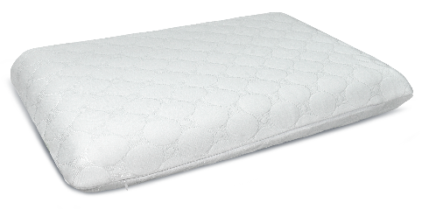 | Внешний чехол: трикотаж Coolpepe (Кулпепе) 100% полиэстер Основа: пена с эффектом памяти (100% пенополиуретан) | Подушка Sleep Memory L | 58*39*14 | 7,433 | 70.00% | 2,230 | 1,544
 |  | Подушка Sleep Memory M | 58*39*11,5 | 6,933 | 70.00% | 2,080 | 1,382
Sense (Сэнс) | Состав | МЦ | Размер | Розничная цена до скидки | Скидка роз. | Розничная цена | Оптовая цена
 | Состав: Внешний чехол: трикотаж Coolpepe (Кулпепе) 100% полиэстер Основа: пена с эффектом памяти (100% пенополиуретан) | Подушка Sense | 59*39*9/11 | 7,233 | 70.00% | 2,170 | 1,512
Cotton (Котон) | Состав | МЦ | Размер | Розничная цена до скидки | Скидка роз. | Розничная цена | Оптовая цена
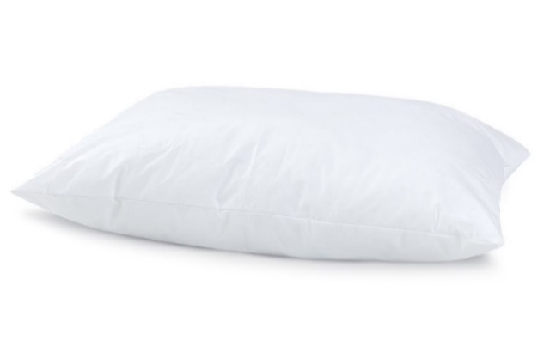 | Ткань чехла: тик (100% Хлопок) Наполнитель подушки: Искусственный лебяжий пух | Подушка 050*070 Cotton | 50x70 | 3,089 | 55.00% | 1,390 | 865
 |  | Подушка 070*070 Cotton | 70x70 | 5,200 | 70.00% | 1,560 | 1,006
Dune (Дюна) | Состав | МЦ | Размер | Розничная цена до скидки | Скидка роз. | Розничная цена | Оптовая цена
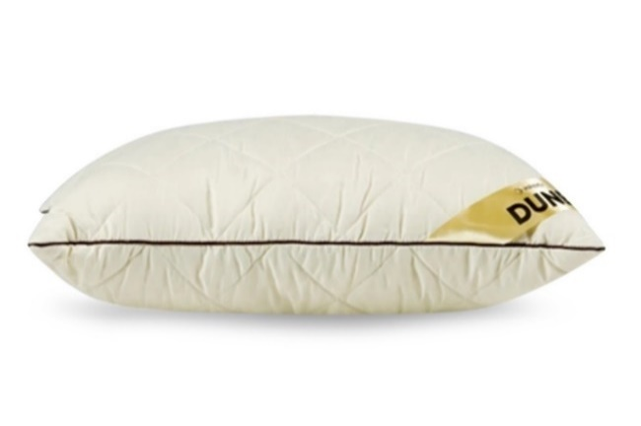 | Ткань чехла: микрофибра (100% полиэстер) Наполнитель подушки:"верблюжий пух" (30% верблюжья шерсть, 70% силиконовые волокна) | Подушка Dune | 50*68 | 3,883 | 40.00% | 2,330 | 1,697
Spring Pillow (Спринг Пилоу) | Состав | МЦ | Размер | Розничная цена до скидки | Скидка роз. | Розничная цена | Оптовая цена
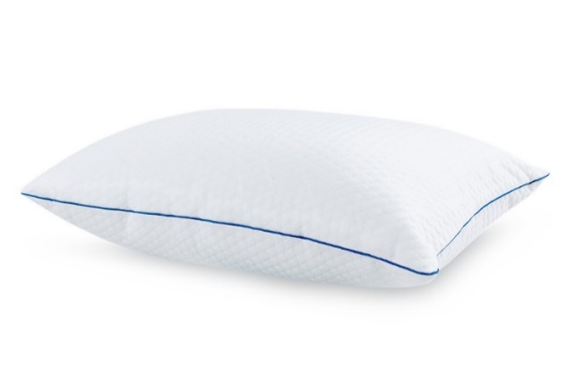 | Внешний чехол: тк. трикотаж Pillow (Пиллоу) вискоза Наполнитель: блок независимых мини-пружин + полиэфирное волокно (100% полиэфир) Внутренний чехол: микрофибра (100 % полиэстер) | Подушка Spring Pillow | 70x50 | 9,767 | 70.00% | 2,930 | 1,950
Revolution (Революшн) | Состав | МЦ | Размер | Розничная цена до скидки | Скидка роз. | Розничная цена | Оптовая цена
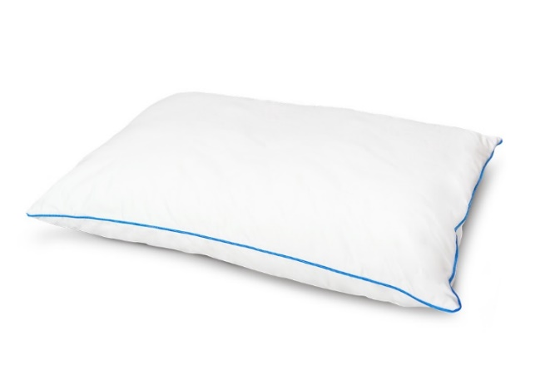 | Внешний чехол: тк. Тик/Сатин (100% хлопок) Внутренний чехол: Стеганная микрофибра на синтепоне (100 % полиэстер) Наполнитель: Латексный + Полиэфирный (100% полиэфир) | Подушка Revolution | 70x50 | 9,950 | 60.0% | 3,980 | 2,558
Green Bamboo (Грин Бамбу) | Состав | МЦ | Размер | Розничная цена до скидки | Скидка роз. | Розничная цена | Оптовая цена
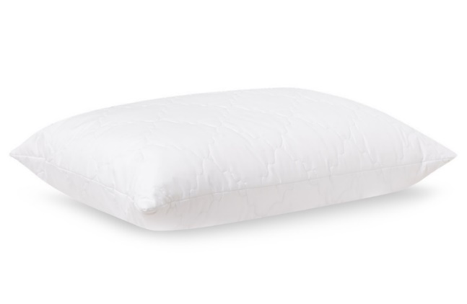 | Ткань чехла: микрофибра стеганная на синтепоне (100% полиэстер) Наполнитель: 90% полиэфирное волокно, 10% волокно бамбука | Подушка Green bamboo | 50*70 | 2,354 | 35.00% | 1,530 | 1,025
Bamboo Plus (Бамбу Плюс) | Состав | МЦ | Размер | Розничная цена до скидки | Скидка роз. | Розничная цена | Оптовая цена
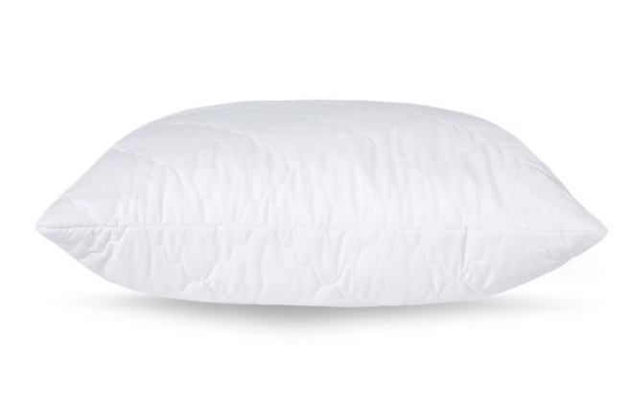 | Ткань чехла: микрофибра, стеганая на синтепоне Наполнитель: аэробамбук (10% волокно бамбука, 90% полиэфирное волокно) | Подушка Bamboo Plus | 68*68 | 4,933 | 55.00% | 2,220 | 1,411
Organic (Органик) | Состав | МЦ | Размер | Розничная цена до скидки | Скидка роз. | Розничная цена | Оптовая цена
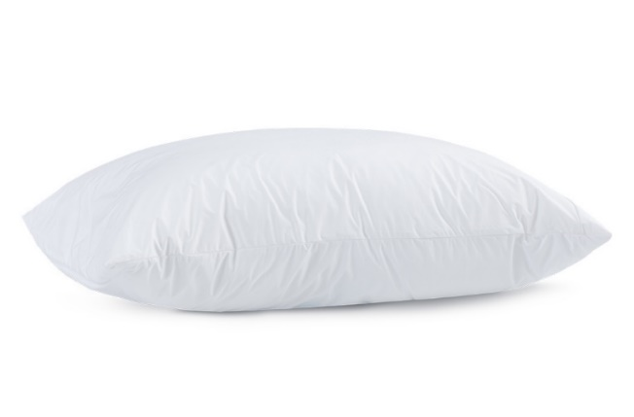 | Ткань чехла: Tencel (50% волокно на основе эвкалипта, 50% полиэфирное волокно) Наполнитель: аэробамбук (10% бамбук, 90% полиэфирное волокно) | Подушка Organic | 50х70 | 9,133 | 70% | 2,740 | 1,801
Organic Soft акция (Органик Софт) количество ограничено | Состав | МЦ | Размер | Розничная цена до скидки | Скидка роз. | Розничная цена | Оптовая цена
 | Внешний чехол: тк. Micro Peach (Микро Пич) 100% полиэстер покрытие с изнаночной стороны обработка TPU Внутренний чехол: микрофибра (100% полиэстер) Наполнитель: аэробамбук (10% бамбуковое волокно, 90% полиэфирное волокно) | Подушка 070*050 Organic Soft акция | 50х70 | 7,067 | 70% | 2,120 | 1,401
Energy Cool M (Энерджи Кул М) | Состав | МЦ | Размер | Розничная цена до скидки | Скидка роз. | Розничная цена | Оптовая цена
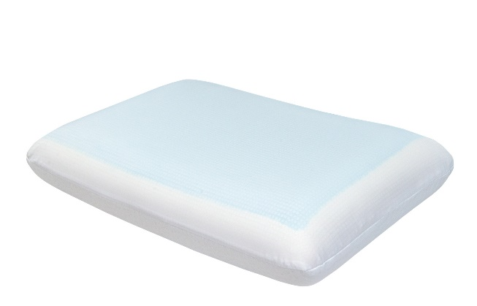 | Внешний чехол: тк. трикотаж (100% полиэстер) Внутренний чехол: 100% полиэстер Основа: пена с памятью формы с охлаждающим покрытием (100% пенополиуретан) | Подушка Energy Cool M | 60х39х11,5 | 11,709 | 45% | 6,440 | 4,205
Glow (Глоу) | Состав | МЦ | Размер | Розничная цена до скидки | Скидка роз. | Розничная цена | Оптовая цена
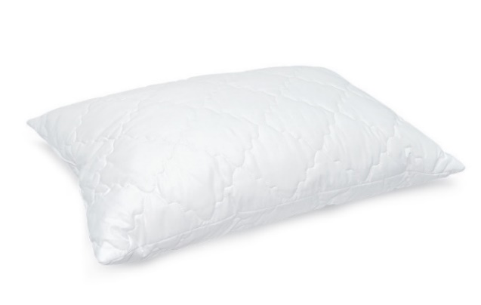 | Внешний чехол: микрофибра (100% полиэстер) Наполнитель: латексные пружины | Подушка Glow | 50х70 | 2,678 | 10.00% | 2,410 | 1,462
Grey Goose (Грэй Гус) | Состав | МЦ | Размер | Розничная цена до скидки | Скидка роз. | Розничная цена | Оптовая цена
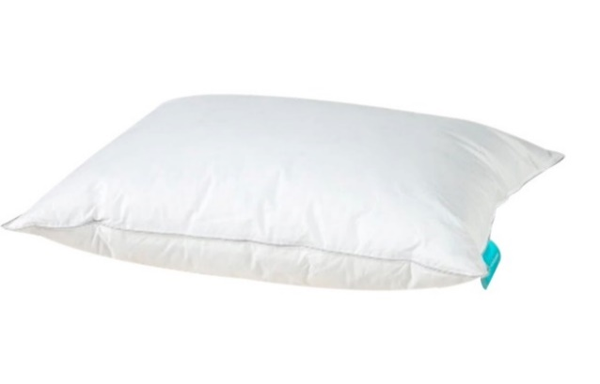 | Ткань чехла: тк. тик (100% хлопок) Наполнитель: 40% пух, 60% перо | Подушка Grey Goose | 50*70 | 11,875 | 60% | 4,750 | 2,953
Босс | Состав | МЦ | Размер | Розничная цена до скидки | Скидка роз. | Розничная цена | Оптовая цена
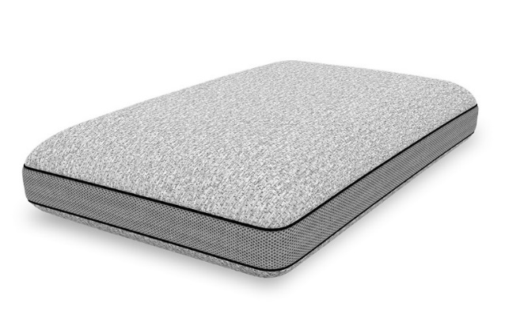 | Внешний чехол: тк. трикотаж (100% полиэстер) Бурлет: 3D сетка Внутренний чехол: 100% полиэстер Основа: пена с памятью формы (100% Пенополиуретан) | Подушка Босс | 60*40*14 | 9,825 | 60.00% | 3,930 | 2,418
Леди | Состав | МЦ | Размер | Розничная цена до скидки | Скидка роз. | Розничная цена | Оптовая цена
 | Внешний чехол: Трикотаж (72% полиэстер, 21% вискоза, 1% эластан) Бурлет 3D сетка Внутренний чехол: 100% Полиэстер Основа: Тактильная пена с гранулами геля (100% пенополиуретан) | Подушка Леди | 58*38*12 | 8,800 | 60.00% | 3,520 | 2,203
Cool Soft (Кул Софт) | Состав | МЦ | Размер | Розничная цена до скидки | Скидка роз. | Розничная цена | Оптовая цена
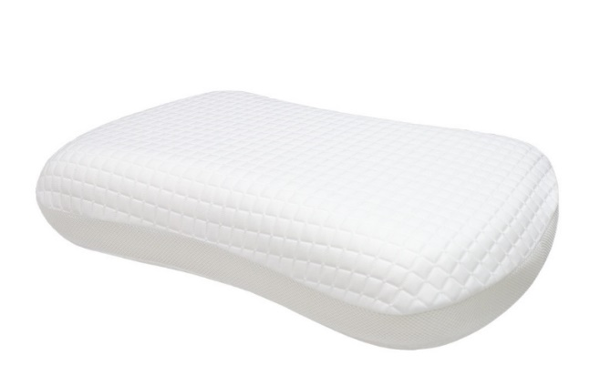 | Внешний чехол верхняя ткань: 51.5% полиэтилен, 48.5% полиэстер (100 % ПЭТ) Внешний чехол нижняя ткань: 99 % полиэстер, 1% эластан 'Внутренний чехол: 100% полиэстер (несъёмный) Наполнитель: пена с эффектом памяти | Подушка Cool Soft | 43x65*13 | 8,100 | 30.00% | 5,670 | 3,590
Halal Denge (Дэнге) | Состав | МЦ | Размер | Розничная цена до скидки | Скидка роз. | Розничная цена | Оптовая цена
 | Ткань чехла: тк. тик (100% хлопок) Наполнитель: аэробамбук (10% волокна бамбука, 90% полиэфирное волокно) | Подушка 050*070 Halal Denge | 50*70 | 3,067 | 40.00% | 1,840 | 1,192
Halal Sahih (Сахих) | Состав | МЦ | Размер | Розничная цена до скидки | Скидка роз. | Розничная цена | Оптовая цена
 | Внешний чехол: тк. Tencel (100% хлопок) Внутренний чехол: микрофибра (100% полиэстер) Наполнитель: аэробамбук (10% волокна бамбука, 90% полиэфирное волокно) | Подушка 050*070 Halal Sahih | 50*70 | 7,143 | 65.00% | 2,500 | 1,791

Остатки на складе по ссылке: | https://disk.yandex.ru/d/cyZr0Ba5WZefxw

почта для приёма заказов | хххх@ххх.ru
номер телефона службы сервиса | 8800

ЧЕХЛЫ,ОДЕЯЛА
c 12.08 по 18.08.2026 г.
ЗАЩИТНЫЕ ЧЕХЛЫ
Более подробная информация по ссылке: (продукт, декларации, актуальные остатки) | https://disk.yandex.ru/d/6tyQkl1oW0tPpg
Cotton Cover (Коттон Кавер) | Состав | МЦ | Размер |  | Розничная цена до скидки | Скидка роз. | Розничная цена | Оптовая цена
 фото | Верхний слой: ткань махровая (70% хлопок,30% полиэстер) Водонепроницаемый защитный слой (TPU) Боковая часть: 100% полиэстер Высота бурлета: 35,6 | Чехол 190*080*35,6 Cotton Cover | 190 | 80 | 5,911 | 55.00% | 2,660 | 1,659
 |  | Чехол 190*090*35,6 Cotton Cover |  | 90 | 6,333 | 55.00% | 2,850 | 1,778
 |  | Чехол 200*080*35,6 Cotton Cover | длина 200 | 80 | 6,467 | 55.00% | 2,910 | 1,788
 |  | Чехол 200*090*35,6 Cotton Cover |  | 90 | 6,867 | 55.00% | 3,090 | 1,888
 |  | Чехол 200*100*35,6 Cotton Cover |  | 100 | 7,444 | 55.00% | 3,350 | 2,008
 |  | Чехол 200*120*35,6 Cotton Cover |  | 120 | 7,778 | 55.00% | 3,500 | 2,205
 |  | Чехол 200*140*35,6 Cotton Cover |  | 140 | 8,422 | 55.00% | 3,790 | 2,387
 |  | Чехол 200*160*35,6 Cotton Cover |  | 160 | 8,467 | 55.00% | 3,810 | 2,402
 |  | Чехол 200*180*35,6 Cotton Cover |  | 180 | 8,711 | 55.00% | 3,920 | 2,465
 |  | Чехол 200*200*35,6 Cotton Cover |  | 200 | 9,644 | 55.00% | 4,340 | 2,599
Comfort Cover (Комфорт Кавер) | Состав | МЦ | Размер |  | Розничная цена до скидки | Скидка роз. | Розничная цена | Оптовая цена
 фото | Верхний слой: ткань трикотаж 100% Tencel Водонепроницаемый защитный слой (TPU) Боковая часть: 100% полиэстер Высота бурлета: 35,6 | Чехол 190*080*35,6 Comfort Cover | 190 | 80 | 5,700 | 70.00% | 1,710 | 1,089
 |  | Чехол 190*090*35,6 Comfort Cover |  | 90 | 6,167 | 70.00% | 1,850 | 1,176
 |  | Чехол 200*080*35,6 Comfort Cover | длина 200 | 80 | 5,800 | 70.00% | 1,740 | 1,109
 |  | Чехол 200*090*35,6 Comfort Cover |  | 90 | 6,200 | 70.00% | 1,860 | 1,182
 |  | Чехол 200*120*35,6 Comfort Cover |  | 120 | 6,600 | 70.00% | 1,980 | 1,266
 |  | Чехол 200*140*35,6 Comfort Cover |  | 140 | 7,967 | 70.00% | 2,390 | 1,527
 |  | Чехол 200*160*35,6 Comfort Cover |  | 160 | 10,300 | 70.00% | 3,090 | 1,969
 |  | Чехол 200*180*35,6 Comfort Cover |  | 180 | 12,000 | 70.00% | 3,600 | 2,296
Daily Cover (Дэйли Кавер) | Состав | МЦ | Размер |  | Розничная цена до скидки | Скидка роз. | Розничная цена | Оптовая цена
 фото | Верхний слой: ткань махровая (70% хлопок,30% полиэстер) Водонепроницаемый защитный слой (TPU) Крепление: 4 резинки | Чехол 190*080 Daily Cover | 190 | 80 | 3,233 | 40.00% | 1,940 | 1,254
 |  | Чехол 190*090 Daily Cover |  | 90 | 3,267 | 40.00% | 1,960 | 1,305
 |  | Чехол 200*080 Daily Cover | длина 200 | 80 | 3,233 | 40.00% | 1,940 | 1,256
 |  | Чехол 200*090 Daily Cover |  | 90 | 3,283 | 40.00% | 1,970 | 1,310
 |  | Чехол 200*120 Daily Cover |  | 120 | 4,333 | 40.00% | 2,600 | 1,627
 |  | Чехол 200*140 Daily Cover |  | 140 | 4,800 | 40.00% | 2,880 | 1,815
 |  | Чехол 200*160 Daily Cover |  | 160 | 4,983 | 40.00% | 2,990 | 1,915
 |  | Чехол 200*180 Daily Cover |  | 180 | 5,517 | 40.00% | 3,310 | 1,981
Reference Protection (Референс Претэкшн) ЛИМИТИРОВАННОЕ ПРЕДЛОЖЕНИЕ | Состав | МЦ | Размер |  | Розничная цена до скидки | Скидка роз. | Розничная цена | Оптовая цена
 | Верхний слой: махра (70% хлопок, 30% полиэстер) Защитный слой: 100% полиуретан, обработка TPU (термопластичная обработка) Боковая часть: сетка (100% полиэстер), высота 33 см | Чехол 200*080 Reference Protection | длина 200 | 80 | 5,848 | 67% | 1,930 | 1,554 | количество ограничено
 |  | Чехол 200*120 Reference Protection |  | 120 | 7,485 | 67% | 2,470 | 1,987 | количество ограничено
 |  | Чехол 200*140 Reference Protection |  | 140 | 7,999 | 67% | 2,640 | 2,024 | количество ограничено
 |  | Чехол 200*180 Reference Protection |  | 180 | 9,310 | 67% | 3,072 | 2,357 | количество ограничено
Start (Старт) | Состав | МЦ | Размер |  | Розничная цена до скидки | Скидка роз. | Розничная цена | Оптовая цена
 фото | Верхний слой: трикотаж (100% полиэстер) Влагонепроницаемый защитный слой TPU (100% полиуретан) Крепление: 4 Резинки | Чехол на матрас 190*080 Start | 190 | 80 | 1,833 | 40% | 1,100 | 704
 |  | Чехол на матрас 190*090 Start |  | 90 | 2,050 | 40% | 1,230 | 783
 |  | Чехол на матрас 200*080 Start | длина 200 | 80 | 2,050 | 40% | 1,230 | 783
 |  | Чехол на матрас 200*090 Start |  | 90 | 2,250 | 40% | 1,350 | 861
 |  | Чехол на матрас 200*140 Start |  | 140 | 2,667 | 40% | 1,600 | 1,019
 |  | Чехол на матрас 200*160 Start |  | 160 | 2,867 | 40% | 1,720 | 1,099
 |  | Чехол на матрас 200*180 Start |  | 180 | 3,083 | 40% | 1,850 | 1,176
Start Plus (Старт Плюс) | Состав | МЦ | Размер |  | Розничная цена до скидки | Скидка роз. | Розничная цена | Оптовая цена
 | Верхний слой: трикотаж Micro Peach (Микро Пич) 100% полиэстер Влагонепроницаемый защитный слой TPU (100% полиуретан) Боковая часть: 100% полиэстер Высота бурлета: 35,6 | Чехол на матрас 190*080 Start Plus | 190 | 80 | 3,545 | 56% | 1,560 | 998
 |  | Чехол на матрас 190*090 Start Plus |  | 90 | 3,750 | 56% | 1,650 | 1,055
 |  | Чехол на матрас 200*080 Start Plus | длина 200 | 80 | 3,568 | 56% | 1,570 | 1,009
 |  | Чехол на матрас 200*090 Start Plus |  | 90 | 3,818 | 56% | 1,680 | 1,081
 |  | Чехол на матрас 200*140 Start Plus |  | 140 | 4,455 | 56% | 1,960 | 1,259
 |  | Чехол на матрас 200*160 Start Plus |  | 160 | 5,136 | 56% | 2,260 | 1,440
 |  | Чехол на матрас 200*180 Start Plus |  | 180 | 5,795 | 56% | 2,550 | 1,627
Halal Saflik (Сафлык) | Состав | МЦ | Размер |  | Розничная цена до скидки | Скидка роз. | Розничная цена | Оптовая цена
 | Верхний слой: ткань махровая (70% хлопок/30% полиэстер) Водонепроницаемый защитный слой (TPU) Крепление: 4 Резинки | Чехол 200*090 Halal Saflik | длина 200 | 90 | 3,327 | 45.00% | 1,830 | 1,149
 |  | Чехол 200*140 Halal Saflik |  | 140 | 4,182 | 45.00% | 2,300 | 1,448
 |  | Чехол 200*160 Halal Saflik |  | 160 | 4,491 | 45.00% | 2,470 | 1,557
 |  | Чехол 200*180 Halal Saflik |  | 180 | 5,036 | 45.00% | 2,770 | 1,745
 |  | Чехол 200*200 Halal Saflik |  | 200 | 5,582 | 45.00% | 3,070 | 1,932
Halal Raha (Раха) | Состав | МЦ | Размер |  | Розничная цена до скидки | Скидка роз. | Розничная цена | Оптовая цена
 | Верхний слой: трикотаж (100% полиэстер) Водонепроницаемый защитный слой (TPU) Боковая часть: 100 % полиэстер | Чехол 200*090 Halal Raha | Длина 200 | 90 | 4,200 | 60.00% | 1,680 | 1,052
 |  | Чехол 200*140 Halal Raha |  | 140 | 4,900 | 60.00% | 1,960 | 1,226
 |  | Чехол 200*160 Halal Raha |  | 160 | 5,650 | 60.00% | 2,260 | 1,400
 |  | Чехол 200*180 Halal Raha |  | 180 | 6,375 | 60.00% | 2,550 | 1,583
 |  | Чехол 200*200 Halal Raha |  | 200 | 7,000 | 60.00% | 2,800 | 1,756
Halal Himaya (Химая) | Состав | МЦ | Размер |  | Розничная цена до скидки | Скидка роз. | Розничная цена | Оптовая цена
 | Верхний слой: ткань махровая (70% хлопок,30% полиэстер) Водонепроницаемый защитный слой (TPU) Боковая часть: 100 % полиэстер | Чехол на матрас 200*080*035,6 Halal Himaya | Длина 200 | 80 | 5,817 | 40.00% | 3,490 | 2,140
 |  | Чехол на матрас 200*090*035,6 Halal Himaya |  | 90 | 6,167 | 40.00% | 3,700 | 2,270
 |  | Чехол на матрас 200*140*035,6 Halal Himaya |  | 140 | 7,583 | 40.00% | 4,550 | 2,791
 |  | Чехол на матрас 200*160*035,6 Halal Himaya |  | 160 | 7,633 | 40.00% | 4,580 | 2,806
 |  | Чехол на матрас 200*180*035,6 Halal Himaya |  | 180 | 7,817 | 40.00% | 4,690 | 2,880
 |  | Чехол на матрас 200*200*035,6 Halal Himaya |  | 200 | 8,383 | 40.00% | 5,030 | 3,081
Чехол на подушку Start (Старт) | Состав | МЦ | Размер |  | Розничная цена до скидки | Скидка роз. | Розничная цена | Оптовая цена
 | Верхний слой: трикотаж (100% полиэстер) Водонепроницаемый защитный слой (TPU) Потайная Молния | Чехол на подушку 070*050 Start | 50 | 70 | 1,017 | 40% | 610 | 351
 |  | Чехол на подушку 070*070 Start | 70 | 70 | 1,300 | 40% | 780 | 495
Детский чехол Kids Terry (Кидс Терри) | Состав | МЦ | Размер |  | Розничная цена до скидки | Скидка роз. | Розничная цена | Оптовая цена
 | Верхний слой: ткань махровая (70% хлопок,30% полиэстер) Водонепроницаемый защитный слой (TPU) Боковая часть: 100 % полиэстер | Чехол на матрас 120*060*017 Kids Terry | 120*060*017 |  | 2,280 | 17% | 1,890 | 1,208
 |  | Чехол на матрас 200*080*023 Kids Terry | 200*080*023 |  | 3,571 | 18% | 2,940 | 1,748
ОДЕЯЛА
Teplo (Тепло) | Состав | МЦ | Размер |  | Розничная цена до скидки | Скидка роз. | Розничная цена | Оптовая цена
 | Ткань чехла: микрофибра (100% полиэстер) Наполнитель: 100% полиэфирное волокно Плотность наполнителя: 400 гр/м2 | Одеяло 205*140 Teplo | 205 | 140 | 7,420 | 50.00% | 3,710 | 2,087
 |  | Одеяло 205*172 Teplo | 205 | 172 | 10,880 | 50.00% | 5,440 | 3,072
 |  | Одеяло 220*200 Teplo | 220 | 200 | 13,060 | 50.00% | 6,530 | 3,688
Green Bamboo (Грин Бамбу) | Состав | МЦ | Размер |  | Розничная цена до скидки | Скидка роз. | Розничная цена | Оптовая цена
 | Ткань чехла: микрофибра (100% полиэстер) Наполнитель: 50% волокно на основе эвкалипта, 50% полиэфирное волокно Плотность 180 гр/м2 | Одеяло 205*140 Green bamboo | 205 | 140 | 6,311 | 55.00% | 2,840 | 1,826
 |  | Одеяло 220*200 Green bamboo | 220 | 200 | 8,489 | 55.00% | 3,820 | 2,487
Wave (Вэйв) | Состав | МЦ | Размер |  | Розничная цена до скидки | Скидка роз. | Розничная цена | Оптовая цена
 | Ткань чехла: микрофибра (100% полиэстер) Наполнитель: 100% полиэфирное волокно Плотность: 180 гр/м2 | Одеяло 205*140 Wave | 205 | 140 | 4,267 | 55.00% | 1,920 | 1,281
 |  | Одеяло 220*200 Wave | 220 | 200 | 5,444 | 55.00% | 2,450 | 1,628
Wave (Вэйв) 2.0 | Состав | МЦ | Размер |  | Розничная цена до скидки | Скидка роз. | Розничная цена | Оптовая цена
 |  | Одеяло 205*140 Wave (Вэйв) 2.0 | 205 | 140 | 4,267 | 55.00% | 1,920 | 1,281
 | Ткань чехла: микрофибра (100% полиэстер) Наполнитель: 100% полиэфирное волокно Плотность: 180 гр/м2 изделие поставляется в скрутке | Одеяло 220*200 Wave (Вэйв) 2.0 | 220 | 200 | 5,444 | 55.00% | 2,450 | 1,628
Лето - выведено | Состав | МЦ | Размер |  | Розничная цена до скидки | Скидка роз. | Розничная цена | Оптовая цена
 | Ткань чехла: микрофибра однотон. (100% п/э) Материал низа: белый полиэстер 100% Наполнитель: полиэфирное полотно (100%п/э) Плотность: 60 г/м2 | Одеяло 205*140 Лето | 205 | 140 | 3,646 | 35% | 2,370 | 1,478
 |  | Одеяло 220*200 Лето | 220 | 200 | 5,492 | 35% | 3,570 | 2,221
Halal Hava (Хава) | Состав | МЦ | Размер |  | Розничная цена до скидки | Скидка роз. | Розничная цена | Оптовая цена
 | Ткань чехла: микрофибра (100% полиэстер) Наполнитель: 15% эвкалиптовое волокно, 85% полиэфирное волокно Плотность наполнителя: 180 г/м2 | Одеяло 205*140 Halal Hava | 205 | 140 | 6,760 | 50.00% | 3,380 | 2,268
 |  | Одеяло 205*172 Halal Hava | 205 | 172 | 7,180 | 50.00% | 3,590 | 2,358
 |  | Одеяло 220*200 Halal Hava | 220 | 200 | 9,580 | 50.00% | 4,790 | 3,143

Остатки на складе по ссылке: | https://disk.yandex.ru/d/cyZr0Ba5WZefxw

почта для приёма заказов | хххх@ххх.ru
номер телефона службы сервиса | 8800

